全体サマリ
20241221_1221vs島原商業

デバイスID | 選手名 | ポジション | 計測開始（JST） | 計測終了（JST） | 計測時間 (hh:mm:ss) | 走行距離(m) | ZONE別走行距離（m） |  |  |  |  |  | 1分毎走行距離(m) | ハイスピード 距離(m) | %HIR | スプリント回数 (24.00km/h) | スプリント回数 (20.00km/h) | スプリント回数 (18.00km/h) | スプリント 距離(m) (24.00km/h) | スプリント距離(m) (20.00km/h) | スプリント距離(m) (18.00km/h) | 平均速度（km/h） | 今回最高 速度（km/h） | 高強度 エフォート | 加速回数 (3.0m/s^2) | 加速回数 (2.5m/s^2) | 加速回数 (2.0m/s^2) | 加速度max (m/s^2) | 減速回数 (3.0m/s^2) | 減速回数 (2.5m/s^2) | 減速回数 (2.0m/s^2) | 減速度max (m/s^2) | インパクト回数 |  |  |  |  |  | HMLD(m) | HML/min | HMLC | 消費カロリー (速度)
 |  |  |  |  |  |  | -5.4km/h | 5.4km/h-12.6km/h | 12.6km/h-18.0km/h | 18.0km/h-23.4km/h | 23.4km/h-28.8km/h | 28.8km/h- |  |  |  |  |  |  |  |  |  |  |  |  |  |  |  |  |  |  |  |  | 3G-4G | 4G-5G | 5G-6G | 6G-7G | 7G-8G | 8G-
01 | 片山 諒也 | DM | 2024/12/21 12:01:02 | 2024/12/21 13:25:30 | 1:24:28 | 6,544.15 | 1,372.55 | 3,279.97 | 1,496.81 | 346.02 | 48.79 | 0.00 | 90.72 | 365.56 | 5.59% | 1 | 11 | 28 | 7.02 | 158.47 | 365.56 | 5.44 | 25.35 | 255 | 17 | 62 | 148 | 4.41 | 26 | 70 | 168 | -4.29 | 559 | 286 | 105 | 58 | 28 | 20 | 507.00 | 7.03 | 162 | 599.5
02 | 柴原 寛太 | DM | 2024/12/21 12:01:02 | 2024/12/21 13:25:30 | 1:24:28 | 7,513.60 | 1,474.21 | 3,936.96 | 1,546.66 | 459.46 | 96.31 | 0.00 | 104.16 | 533.95 | 7.11% | 6 | 18 | 29 | 74.73 | 301.94 | 533.95 | 6.26 | 27.22 | 566 | 10 | 43 | 165 | 3.94 | 12 | 43 | 153 | -3.99 | 733 | 524 | 229 | 119 | 94 | 96 | 624.01 | 8.65 | 116 | 609.2
03 | 林田 一護 | DM | 2024/12/21 12:01:02 | 2024/12/21 13:25:30 | 1:24:28 | 6,473.75 | 1,213.83 | 3,569.32 | 1,362.29 | 290.29 | 38.28 | 0.00 | 89.75 | 311.75 | 4.82% | 2 | 11 | 20 | 16.67 | 164.84 | 311.75 | 5.39 | 25.51 | 665 | 13 | 65 | 164 | 4.20 | 27 | 78 | 175 | -5.11 | 846 | 605 | 318 | 140 | 68 | 97 | 440.54 | 6.11 | 163 | 606.7
04 | 西村 優斗 | DM | 2024/12/21 12:01:02 | 2024/12/21 13:25:30 | 1:24:28 | 7,579.26 | 1,642.46 | 4,060.50 | 1,531.54 | 284.93 | 60.23 | 0.00 | 105.07 | 313.56 | 4.14% | 2 | 11 | 19 | 22.14 | 191.40 | 313.56 | 6.31 | 25.83 | 470 | 15 | 50 | 159 | 4.13 | 23 | 57 | 142 | -4.42 | 736 | 404 | 220 | 102 | 54 | 54 | 441.68 | 6.12 | 134 | 574.3
05 | 福吉 爽生 | MF | 2024/12/21 12:01:02 | 2024/12/21 13:25:30 | 1:24:28 | 8,802.79 | 1,572.24 | 4,342.04 | 2,124.81 | 614.61 | 149.38 | 0.00 | 122.03 | 718.94 | 8.17% | 7 | 20 | 35 | 96.02 | 434.01 | 718.94 | 7.32 | 27.12 | 621 | 19 | 47 | 117 | 3.54 | 25 | 50 | 104 | -4.54 | 936 | 591 | 330 | 150 | 47 | 43 | 893.00 | 12.38 | 139 | 618.5
06 | 大川 琉稀 | MF | 2024/12/21 12:01:02 | 2024/12/21 13:25:30 | 1:24:28 | 7,748.73 | 1,610.74 | 4,248.74 | 1,611.98 | 244.65 | 32.63 | 0.00 | 107.42 | 262.98 | 3.39% | 2 | 6 | 18 | 29.95 | 87.74 | 262.98 | 6.44 | 26.11 | 521 | 8 | 33 | 105 | 3.60 | 11 | 32 | 99 | -3.97 | 955 | 654 | 307 | 104 | 38 | 51 | 345.19 | 4.79 | 84 | 583.6
07 | 中村 莉士 | MF | 2024/12/21 12:01:02 | 2024/12/21 13:25:30 | 1:24:28 | 7,900.50 | 1,898.32 | 3,771.06 | 1,438.63 | 604.05 | 188.44 | 0.00 | 109.53 | 776.30 | 9.83% | 9 | 28 | 44 | 146.22 | 479.57 | 776.30 | 6.56 | 27.66 | 747 | 15 | 52 | 161 | 4.24 | 29 | 65 | 164 | -5.11 | 765 | 615 | 356 | 148 | 98 | 92 | 909.10 | 12.60 | 146 | 594.4
08 | 深堀 龍 | FW | 2024/12/21 12:01:02 | 2024/12/21 13:25:30 | 1:24:28 | 8,363.51 | 1,698.36 | 3,883.02 | 2,166.05 | 538.46 | 77.82 | 0.00 | 115.95 | 572.72 | 6.85% | 2 | 19 | 41 | 41.58 | 284.60 | 572.72 | 6.96 | 26.43 | 588 | 22 | 56 | 142 | 4.43 | 22 | 66 | 210 | -4.54 | 804 | 534 | 267 | 113 | 69 | 93 | 737.07 | 10.22 | 178 | 629.8
09 | 大津 寛太 | FW | 2024/12/21 12:01:02 | 2024/12/21 13:25:30 | 1:24:28 | 7,537.67 | 1,521.60 | 3,640.15 | 1,632.58 | 583.42 | 160.74 | 0.00 | 104.50 | 727.89 | 9.66% | 5 | 25 | 43 | 116.64 | 422.94 | 727.89 | 6.28 | 28.20 | 209 | 16 | 51 | 113 | 3.75 | 23 | 70 | 170 | -4.04 | 453 | 175 | 82 | 50 | 14 | 19 | 870.61 | 12.07 | 162 | 558.6
10 | 吉田 悠月 | FW | 2024/12/21 12:01:02 | 2024/12/21 13:12:45 | 1:11:43 | 6,750.21 | 1,176.22 | 3,506.22 | 1,263.07 | 600.57 | 204.13 | 0.00 | 113.67 | 774.71 | 11.48% | 9 | 27 | 49 | 180.44 | 470.28 | 774.71 | 6.82 | 28.59 | 418 | 18 | 67 | 166 | 4.22 | 36 | 73 | 160 | -4.32 | 748 | 325 | 149 | 106 | 51 | 49 | 942.56 | 15.87 | 180 | 513.2
12 | 吉田 悠真 | FW | 2024/12/21 13:12:45 | 2024/12/21 13:25:30 | 0:12:45 | 1,390.68 | 178.83 | 655.59 | 345.00 | 187.69 | 23.58 | 0.00 | 109.07 | 195.49 | 14.06% | 2 | 6 | 10 | 18.34 | 123.69 | 195.49 | 6.55 | 25.94 | 63 | 7 | 14 | 35 | 3.77 | 4 | 18 | 43 | -4.53 | 136 | 74 | 34 | 9 | 5 | 2 | 250.98 | 19.68 | 46 | 114.7

1221vs島原商業前半
デバイスID | 選手名 | ポジション | 計測開始（JST） | 計測終了（JST） | 計測時間 (hh:mm:ss) | 走行距離(m) | ZONE別走行距離（m） |  |  |  |  |  | 1分毎走行距離(m) | ハイスピード 距離(m) | %HIR | スプリント回数 (24.00km/h) | スプリント回数 (20.00km/h) | スプリント回数 (18.00km/h) | スプリント 距離(m) (24.00km/h) | スプリント距離(m) (20.00km/h) | スプリント距離(m) (18.00km/h) | 平均速度（km/h） | 今回最高 速度（km/h） | 高強度 エフォート | 加速回数 (3.0m/s^2) | 加速回数 (2.5m/s^2) | 加速回数 (2.0m/s^2) | 加速度max (m/s^2) | 減速回数 (3.0m/s^2) | 減速回数 (2.5m/s^2) | 減速回数 (2.0m/s^2) | 減速度max (m/s^2) | インパクト回数 |  |  |  |  |  | HMLD(m) | HML/min | HMLC | 消費カロリー (速度)
 |  |  |  |  |  |  | -5.4km/h | 5.4km/h-12.6km/h | 12.6km/h-18.0km/h | 18.0km/h-23.4km/h | 23.4km/h-28.8km/h | 28.8km/h- |  |  |  |  |  |  |  |  |  |  |  |  |  |  |  |  |  |  |  |  | 3G-4G | 4G-5G | 5G-6G | 6G-7G | 7G-8G | 8G-
01 | 片山 諒也 | DM | 2024/12/21 12:01:02 | 2024/12/21 12:36:20 | 0:35:18 | 3,427.83 | 707.90 | 1,751.96 | 742.90 | 200.98 | 24.10 | 0.00 | 97.11 | 208.45 | 6.08% | 0 | 6 | 16 | 0.00 | 91.56 | 208.45 | 5.83 | 24.62 | 125 | 9 | 33 | 74 | 4.41 | 14 | 38 | 93 | -4.29 | 284 | 147 | 47 | 30 | 16 | 9 | 282.59 | 8.01 | 89 | 291.9
02 | 柴原 寛太 | DM | 2024/12/21 12:01:02 | 2024/12/21 12:36:20 | 0:35:18 | 3,936.15 | 811.16 | 2,026.23 | 864.64 | 173.16 | 60.95 | 0.00 | 111.51 | 217.21 | 5.52% | 4 | 7 | 13 | 54.36 | 129.65 | 217.21 | 6.69 | 27.18 | 309 | 8 | 26 | 81 | 3.94 | 10 | 30 | 94 | -3.99 | 378 | 279 | 124 | 67 | 49 | 47 | 279.40 | 7.91 | 68 | 293.2
03 | 林田 一護 | DM | 2024/12/21 12:01:02 | 2024/12/21 12:36:20 | 0:35:18 | 3,390.28 | 756.41 | 1,795.17 | 667.77 | 154.23 | 16.70 | 0.00 | 96.04 | 163.20 | 4.81% | 1 | 7 | 13 | 9.83 | 80.49 | 163.20 | 5.76 | 25.51 | 370 | 7 | 34 | 90 | 3.68 | 19 | 55 | 110 | -4.19 | 410 | 272 | 170 | 72 | 38 | 63 | 240.03 | 6.80 | 102 | 296.4
...
1221vs島原商業後半
04 | 西村 優斗 | DM | 2024/12/21 12:48:40 | 2024/12/21 13:25:30 | 0:36:50 | 3,789.58 | 784.24 | 1,988.83 | 820.08 | 157.57 | 39.26
05 | 福吉 爽生 | MF | 2024/12/21 12:48:40 | 2024/12/21 13:25:30 | 0:36:50 | 4,523.77 | 781.99 | 2,113.83 | 1,208.21 | 311.80 | 108.25
06 | 大川 琉稀 | MF | 2024/12/21 12:48:40 | 2024/12/21 13:25:30 | 0:36:50 | 3,837.85 | 792.64 | 2,143.41 | 781.64 | 103.04 | 17.11
07 | 中村 莉士 | MF | 2024/12/21 12:48:40 | 2024/12/21 13:25:30 | 0:36:50 | 4,048.05 | 1,014.65 | 1,840.01 | 718.96 | 369.72 | 104.72
08 | 深堀 龍 | FW | 2024/12/21 12:48:40 | 2024/12/21 13:25:30 | 0:36:50 | 4,302.00 | 861.76 | 1,922.49 | 1,223.55 | 275.48 | 18.91
09 | 大津 寛太 | FW | 2024/12/21 12:48:40 | 2024/12/21 13:25:30 | 0:36:50 | 3,818.44 | 780.60 | 1,725.01 | 907.77 | 334.65 | 71.22
10 | 吉田 悠月 | FW | 2024/12/21 12:48:40 | 2024/12/21 13:12:45 | 0:24:05 | 2,771.39 | 489.88 | 1,466.88 | 477.52 | 246.77 | 90.33
12 | 吉田 悠真 | FW | 2024/12/21 13:12:45 | 2024/12/21 13:25:30 | 0:12:45 | 1,390.68 | 178.83 | 655.59 | 345.00 | 187.69 | 23.58

1221vs島原商業前半 平均ポジション |  |  |  |  | 1221vs島原商業後半 平均ポジション
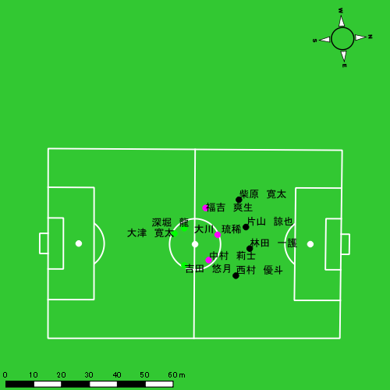 |  |  |  |  | 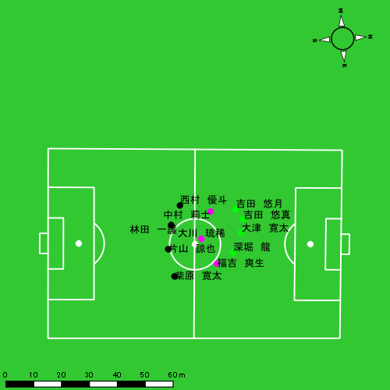

スプリント回数とハイスピード距離、加減速回数について
スプリント回数1…24.00km/hを超えた回数
スプリント回数2…20.00km/hを超えた回数
スプリント回数3…18.00km/hを超えた回数
ハイスピード距離…18.00km/hを超えた状態での移動距離
加減速回数…加速度が3.0m/s^2を超えて加速または減速した回数
加減速回数2…加速度が2.5m/s^2を超えて加速または減速した回数
加減速回数3…加速度が2.0m/s^2を超えて加速または減速した回数
前後バランス…プラス～前傾姿勢, マイナス～後傾姿勢
...

全体走行グラフ
速度ゾーングラフ

 | -5.4km/h | 5.4km/h-12.6km/h | 12.6km/h-18.0km/h | 18.0km/h-23.4km/h | 23.4km/h-28.8km/h | 28.8km/h-
片山 諒也 | 1,372.55 | 3,279.97 | 1,496.81 | 346.02 | 48.79 | 0.00
柴原 寛太 | 1,474.21 | 3,936.96 | 1,546.66 | 459.46 | 96.31 | 0.00
林田 一護 | 1,213.83 | 3,569.32 | 1,362.29 | 290.29 | 38.28 | 0.00
西村 優斗 | 1,642.46 | 4,060.50 | 1,531.54 | 284.93 | 60.23 | 0.00
福吉 爽生 | 1,572.24 | 4,342.04 | 2,124.81 | 614.61 | 149.38 | 0.00
大川 琉稀 | 1,610.74 | 4,248.74 | 1,611.98 | 244.65 | 32.63 | 0.00
中村 莉士 | 1,898.32 | 3,771.06 | 1,438.63 | 604.05 | 188.44 | 0.00
深堀 龍 | 1,698.36 | 3,883.02 | 2,166.05 | 538.46 | 77.82 | 0.00
大津 寛太 | 1,521.60 | 3,640.15 | 1,632.58 | 583.42 | 160.74 | 0.00
吉田 悠月 | 1,176.22 | 3,506.22 | 1,263.07 | 600.57 | 204.13 | 0.00
吉田 悠真 | 178.83 | 655.59 | 345.00 | 187.69 | 23.58 | 0.00

速度ゾーン（時間割合, セッション別）
速度ゾーン（時間割合詳細）
 | ZONE1 | ZONE2 | ZONE3 | ZONE4 | ZONE5 | ZONE6
1221vs島原商業前半 | 48.82% | 39.87% | 9.10% | 1.85% | 0.35% | 0.00% | 1221vs島原商業前半 0 - 15 | 51.02% | 37.93% | 8.69% | 1.84% | 0.52% | 0.00%
1221vs島原商業後半 | 51.61% | 36.43% | 9.54% | 2.06% | 0.36% | 0.00% | 15 - 30 | 46.64% | 41.66% | 9.36% | 2.09% | 0.24% | 0.00%
 |  |  |  |  |  |  | 30 - | 48.77% | 40.28% | 9.53% | 1.24% | 0.18% | 0.00%
 |  |  |  |  |  |  | 1221vs島原商業後半 0 - 15 | 54.48% | 34.89% | 8.61% | 1.76% | 0.25% | 0.00%
 |  |  |  |  |  |  | 15 - 30 | 47.02% | 39.29% | 10.83% | 2.44% | 0.42% | 0.00%
 |  |  |  |  |  |  | 30 - | 55.40% | 33.53% | 8.74% | 1.87% | 0.46% | 0.00%

合計 / 走行距離
平均 / 走行距離
1221vs島原商業前半 0 - 15 | 15786.91 | 1500.43 | 1634.08 | 1627.65 | 1206.52 | 76.01 | 136.25 | 164.57 | 7.57% | 5.02% | 8.41% | 10.13% | 105.25 | 100.03 | 108.94 | 108.51 | 8.04 | 5.07 | 9.08 | 10.97 | 13 | 0.75 | 1.6666666667 | 1.6666666667 | 267.56 | 8.10 | 33.68 | 44.70
15 - 30 | 16813.86 | 1594.71 | 1774.62 | 1703.72 | 1149.95 | 92.90 | 105.78 | 153.67 | 6.76% | 5.80% | 5.80% | 9.01% | 112.09 | 106.31 | 118.31 | 113.58 | 7.67 | 6.19 | 7.05 | 10.24 | 8 | 0.75 | 0.66666666667 | 1 | 92.72 | 10.75 | 4.63 | 11.93
30 - | 5741.58 | 540.49 | 605.08 | 588.12 | 227.39 | 11.80 | 16.49 | 43.57 | 3.84% | 2.19% | 2.74% | 7.13% | 108.33 | 101.98 | 114.17 | 110.97 | 4.29 | 2.23 | 3.11 | 8.22 | 2 | 0 | 0 | 0.66666666667 | 35.41 | 0.00 | 0.00 | 11.80
1221vs島原商業後半 0 - 15 | 14704.26 | 1233.44 | 1590.86 | 1665.97 | 990.31 | 29.25 | 147.81 | 143.29 | 6.22% | 2.33% | 8.93% | 8.69% | 98.03 | 82.23 | 106.06 | 111.06 | 6.60 | 1.95 | 9.85 | 9.55 | 7 | 0 | 1.6666666667 | 0.66666666667 | 94.43 | 0.00 | 19.21 | 12.26
15 - 30 | 16753.05 | 1468.70 | 1821.21 | 1804.88 | 1443.82 | 122.61 | 132.37 | 185.43 | 8.85% | 8.17% | 7.19% | 10.77% | 112.90 | 97.91 | 121.41 | 121.51 | 10.11 | 8.17 | 8.82 | 13.02 | 11 | 1 | 1.3333333333 | 1 | 169.52 | 9.53 | 20.72 | 23.09
30 - | 6797.84 | 689.14 | 724.23 | 622.87 | 535.86 | 48.63 | 47.37 | 66.40 | 8.00% | 6.88% | 6.73% | 10.76% | 99.48 | 100.85 | 105.98 | 91.15 | 7.84 | 7.12 | 6.93 | 9.72 | 6 | 0.25 | 0.66666666667 | 1 | 90.12 | 1.76 | 12.49 | 15.21

合計 / ハイスピード距離
平均 / ハイスピード距離

平均 / %HIR
平均 / %HIR

平均 / １分毎走行距離
平均 / １分毎走行距離

平均 / １分毎ハイスピード距離
平均 / １分毎ハイスピード距離

合計 / スプリント回数
平均 / スプリント回数

合計 / スプリント距離
平均 / スプリント距離

片山 諒也
...
 | 計測開始（JST） | 計測終了（JST） | ディフェンディング サード | ミドル サード | アタッキング サード |  | ZONE1 (m, hh:mm:ss) |  | ZONE2 (m, hh:mm:ss) |  | ZONE3 (m, hh:mm:ss) |  | ZONE4 (m, hh:mm:ss) |  | ZONE5 (m, hh:mm:ss) |  | ZONE6 (m, hh:mm:ss) |  | 合計
片山 諒也 |  |  |  |  |  |  | -5.4km/h |  | 5.4km/h-12.6km/h |  | 12.6km/h-18.0km/h |  | 18.0km/h-23.4km/h |  | 23.4km/h-28.8km/h |  | 28.8km/h-
1221vs島原商業前半 | 2024/12/21 12:01:02 - 2024/12/21 12:16:01 |  | 47.10% | 46.64% | 6.26% | 1221vs島原商業前半 0 - 15 | 289.70 | 0:08:11 | 719.13 | 0:05:12 | 321.17 | 0:01:18 | 95.15 | 0:00:17 | 12.07 | 0:00:02 | 0.00 | 0:00:00 | 1,437.21
 | 2024/12/21 12:16:02 - 2024/12/21 12:31:01 |  | 60.91% | 39.09% | 0.00% | 15 - 30 | 306.09 | 0:08:08 | 791.18 | 0:05:29 | 281.05 | 0:01:09 | 73.37 | 0:00:13 | 12.03 | 0:00:02 | 0.00 | 0:00:00 | 1,463.72
 | 2024/12/21 12:31:02 - 2024/12/21 12:36:19 |  | 35.18% | 64.82% | 0.00% | 30 - | 112.11 | 0:02:53 | 241.65 | 0:01:45 | 140.68 | 0:00:34 | 32.46 | 0:00:06 | 0.00 | 0:00:00 | 0.00 | 0:00:00 | 526.90
1221vs島原商業後半 | 2024/12/21 12:48:40 - 2024/12/21 13:03:39 |  | 17.22% | 82.78% | 0.00% | 1221vs島原商業後半 0 - 15 | 266.62 | 0:10:08 | 552.32 | 0:03:51 | 219.71 | 0:00:54 | 38.39 | 0:00:07 | 0.00 | 0:00:00 | 0.00 | 0:00:00 | 1,077.04
 | 2024/12/21 13:03:40 - 2024/12/21 13:18:39 |  | 37.36% | 62.64% | 0.00% | 15 - 30 | 277.00 | 0:08:47 | 637.91 | 0:04:38 | 321.20 | 0:01:17 | 88.50 | 0:00:16 | 14.93 | 0:00:02 | 0.00 | 0:00:00 | 1,339.54
 | 2024/12/21 13:18:40 - 2024/12/21 13:25:29 |  | 46.21% | 35.57% | 18.22% | 30 - | 121.04 | 0:03:32 | 337.78 | 0:02:21 | 213.01 | 0:00:52 | 18.15 | 0:00:03 | 9.76 | 0:00:01 | 0.00 | 0:00:00 | 699.73
 |  |  |  |  |  |  | 1,372.55 | 0:41:38 | 3,279.97 | 0:23:15 | 1,496.81 | 0:06:05 | 346.02 | 0:01:02 | 48.79 | 0:00:07 | 0.00 | 0:00:00 | 6,544.15

速度ゾーン（時間割合）グラフ
速度ゾーン（時間割合, セッション別）
速度ゾーン（時間割合詳細）
ZONE1 | ZONE2 | ZONE3 | ZONE4 | ZONE5 | ZONE6 | 1221vs島原商業前半 | 54.37% | 35.22% | 8.54% | 1.71% | 0.17% | 0.00% | 1221vs島原商業前半 0 - 15 | 54.55% | 34.70% | 8.62% | 1.93% | 0.20% | 0.00%
0:41:38 | 0:23:15 | 0:06:05 | 0:01:02 | 0:00:07 | 0:00:00 | 1221vs島原商業後半 | 60.95% | 29.38% | 8.32% | 1.19% | 0.16% | 0.00% | 15 - 30 | 54.18% | 36.51% | 7.67% | 1.44% | 0.20% | 0.00%
 |  |  |  |  |  |  |  |  |  |  |  |  | 30 - | 54.40% | 33.02% | 10.75% | 1.82% | 0.00% | 0.00%
 |  |  |  |  |  |  |  |  |  |  |  |  | 1221vs島原商業後半 0 - 15 | 67.51% | 25.69% | 6.02% | 0.78% | 0.00% | 0.00%
 |  |  |  |  |  |  |  |  |  |  |  |  | 15 - 30 | 58.56% | 30.84% | 8.58% | 1.78% | 0.24% | 0.00%
 |  |  |  |  |  |  |  |  |  |  |  |  | 30 - | 51.80% | 34.29% | 12.78% | 0.78% | 0.34% | 0.00%

1分毎走行距離
1分毎ハイスピード距離
速度ゾーングラフ
1221vs島原商業前半 0 - 15 | 95.814181329 | 6.2988641757
15 - 30 | 97.581593638 | 5.568603518
30 - | 99.414739183 | 5.7434194518
1221vs島原商業後半 0 - 15 | 71.802836761 | 2.366732822
15 - 30 | 89.3028843 | 6.5481156962
30 - | 102.39964048 | 3.4225478376

少ない 出現率 多い
少ない 出現率 多い
少ない 出現率 多い
1221vs島原商業前半 平均ポジション |  |  |  |  | 1221vs島原商業前半 ハイスピードゾーン |  |  |  |  |  |  | 1221vs島原商業前半 スプリントゾーン2 |  |  |  |  |  |  | 1221vs島原商業前半 スプリントゾーン3
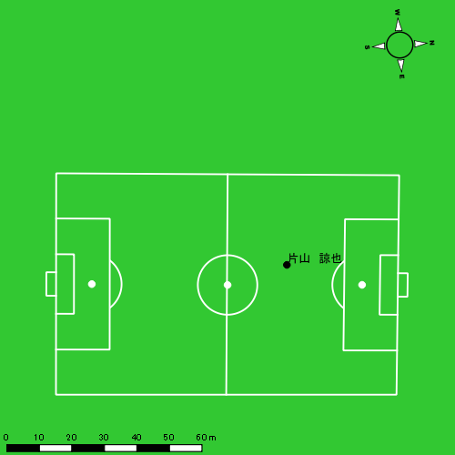 |  |  |  |  | 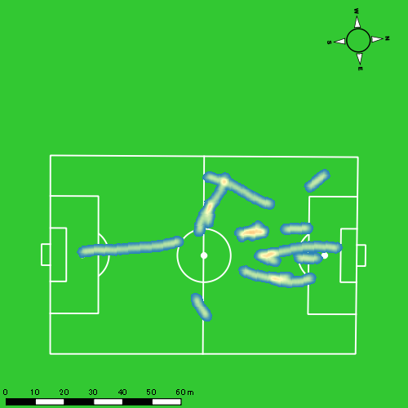 |  |  |  |  |  |  | 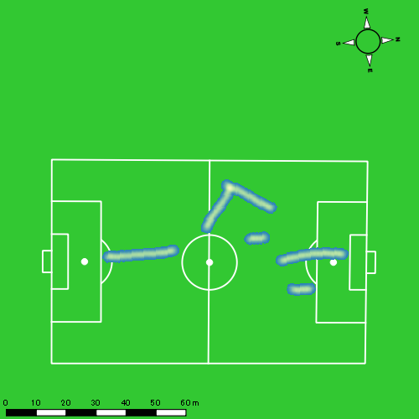
1221vs島原商業後半 平均ポジション |  |  |  |  | 1221vs島原商業後半 ハイスピードゾーン |  |  |  |  |  |  | 1221vs島原商業後半 スプリントゾーン1 |  |  |  |  |  |  | 1221vs島原商業後半 スプリントゾーン2 | 1221vs島原商業後半 スプリントゾーン3
少ない 出現率 多い
少ない 出現率 多い
少ない 出現率 多い
少ない 出現率 多い
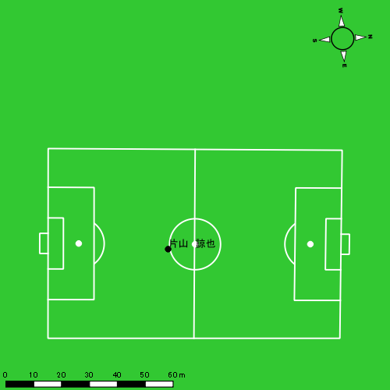 |  |  |  |  | 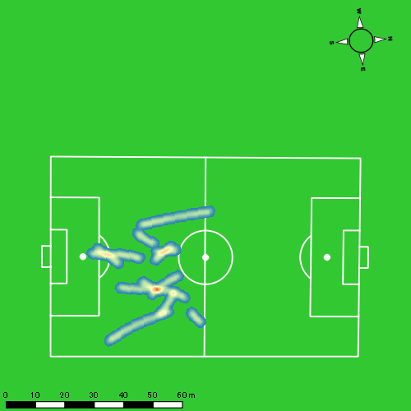 |  |  |  |  |  |  | 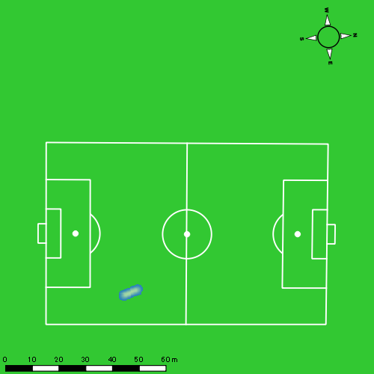 |  |  |  |  |  |  | 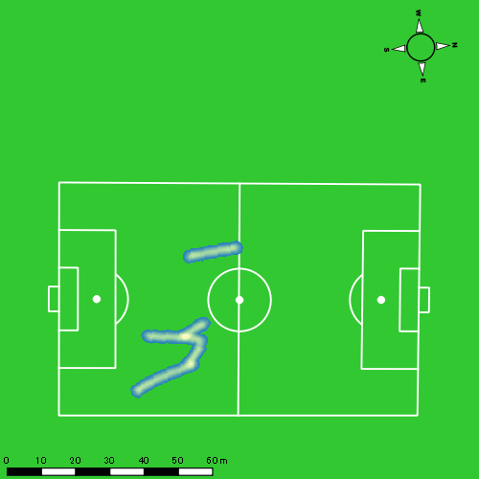

柴原 寛太
...
 | 計測開始（JST） | 計測終了（JST） | ディフェンディング サード | ミドル サード | アタッキング サード |  | ZONE1 (m, hh:mm:ss) |  | ZONE2 (m, hh:mm:ss) |  | ZONE3 (m, hh:mm:ss) |  | ZONE4 (m, hh:mm:ss) |  | ZONE5 (m, hh:mm:ss) |  | ZONE6 (m, hh:mm:ss) |  | 合計
柴原 寛太 |  |  |  |  |  |  | -5.4km/h |  | 5.4km/h-12.6km/h |  | 12.6km/h-18.0km/h |  | 18.0km/h-23.4km/h |  | 23.4km/h-28.8km/h |  | 28.8km/h-
1221vs島原商業前半 | 2024/12/21 12:01:02 - 2024/12/21 12:16:01 |  | 47.47% | 50.89% | 1.64% | 1221vs島原商業前半 0 - 15 | 344.98 | 0:07:16 | 883.86 | 0:06:08 | 328.82 | 0:01:22 | 60.32 | 0:00:10 | 25.25 | 0:00:04 | 0.00 | 0:00:00 | 1,643.22
 | 2024/12/21 12:16:02 - 2024/12/21 12:31:01 |  | 59.58% | 39.45% | 0.97% | 15 - 30 | 334.61 | 0:06:39 | 852.03 | 0:06:04 | 461.81 | 0:01:52 | 109.66 | 0:00:20 | 35.71 | 0:00:05 | 0.00 | 0:00:00 | 1,793.82
 | 2024/12/21 12:31:02 - 2024/12/21 12:36:19 |  | 22.23% | 77.77% | 0.00% | 30 - | 131.58 | 0:02:58 | 290.34 | 0:02:02 | 74.00 | 0:00:18 | 3.19 | 0:00:01 | 0.00 | 0:00:00 | 0.00 | 0:00:00 | 499.11
1221vs島原商業後半 | 2024/12/21 12:48:40 - 2024/12/21 13:03:39 |  | 16.59% | 81.26% | 2.15% | 1221vs島原商業後半 0 - 15 | 268.03 | 0:09:16 | 693.17 | 0:04:42 | 242.03 | 0:00:59 | 14.67 | 0:00:03 | 0.00 | 0:00:00 | 0.00 | 0:00:00 | 1,217.91
 | 2024/12/21 13:03:40 - 2024/12/21 13:18:39 |  | 30.93% | 65.22% | 3.86% | 15 - 30 | 278.54 | 0:07:24 | 823.88 | 0:05:52 | 268.96 | 0:01:06 | 194.79 | 0:00:34 | 25.78 | 0:00:04 | 0.00 | 0:00:00 | 1,591.95
 | 2024/12/21 13:18:40 - 2024/12/21 13:25:29 |  | 41.84% | 37.89% | 20.27% | 30 - | 116.48 | 0:03:06 | 393.68 | 0:02:48 | 171.03 | 0:00:41 | 76.83 | 0:00:14 | 9.57 | 0:00:01 | 0.00 | 0:00:00 | 767.59
 |  |  |  |  |  |  | 1,474.21 | 0:36:37 | 3,936.96 | 0:27:38 | 1,546.66 | 0:06:17 | 459.46 | 0:01:22 | 96.31 | 0:00:14 | 0.00 | 0:00:00 | 7,513.60

速度ゾーン（時間割合）グラフ
速度ゾーン（時間割合, セッション別）
速度ゾーン（時間割合詳細）
ZONE1 | ZONE2 | ZONE3 | ZONE4 | ZONE5 | ZONE6 | 1221vs島原商業前半 | 47.78% | 40.37% | 9.99% | 1.45% | 0.41% | 0.00% | 1221vs島原商業前半 0 - 15 | 48.41% | 40.94% | 9.09% | 1.16% | 0.40% | 0.00%
0:36:37 | 0:27:38 | 0:06:17 | 0:01:22 | 0:00:14 | 0:00:00 | 1221vs島原商業後半 | 53.64% | 36.34% | 7.48% | 2.32% | 0.23% | 0.00% | 15 - 30 | 44.29% | 40.49% | 12.47% | 2.20% | 0.56% | 0.00%
 |  |  |  |  |  |  |  |  |  |  |  |  | 30 - | 55.85% | 38.43% | 5.53% | 0.19% | 0.00% | 0.00%
 |  |  |  |  |  |  |  |  |  |  |  |  | 1221vs島原商業後半 0 - 15 | 61.76% | 31.38% | 6.56% | 0.31% | 0.00% | 0.00%
 |  |  |  |  |  |  |  |  |  |  |  |  | 15 - 30 | 49.33% | 39.16% | 7.29% | 3.82% | 0.40% | 0.00%
 |  |  |  |  |  |  |  |  |  |  |  |  | 30 - | 45.27% | 41.07% | 9.90% | 3.41% | 0.34% | 0.00%

1分毎走行距離
1分毎ハイスピード距離
速度ゾーングラフ
1221vs島原商業前半 0 - 15 | 109.5480703 | 5.435218532
15 - 30 | 119.57105805 | 9.0452377679
30 - | 94.171005051 | 0
1221vs島原商業後半 0 - 15 | 81.193819007 | 0.65155649888
15 - 30 | 106.09623995 | 14.704438669
30 - | 112.33092117 | 12.645000717

少ない 出現率 多い
少ない 出現率 多い
少ない 出現率 多い
少ない 出現率 多い
1221vs島原商業前半 平均ポジション |  |  |  |  | 1221vs島原商業前半 ハイスピードゾーン |  |  |  |  |  |  | 1221vs島原商業前半 スプリントゾーン1 |  |  |  |  |  |  | 1221vs島原商業前半 スプリントゾーン2 | 1221vs島原商業前半 スプリントゾーン3
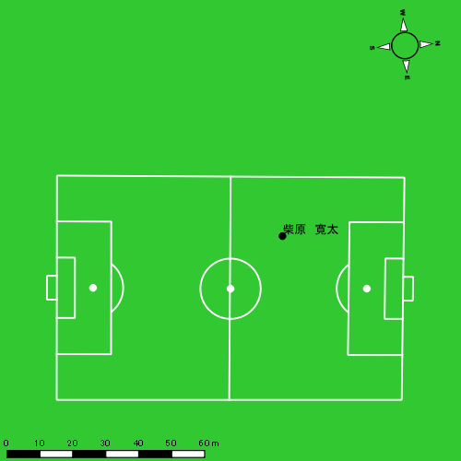 |  |  |  |  | 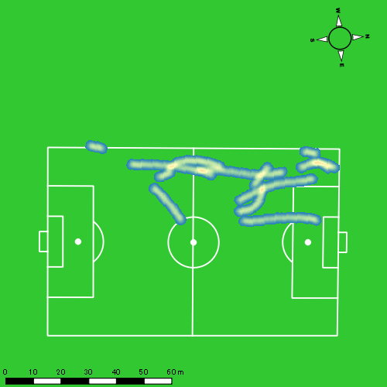 |  |  |  |  |  |  | 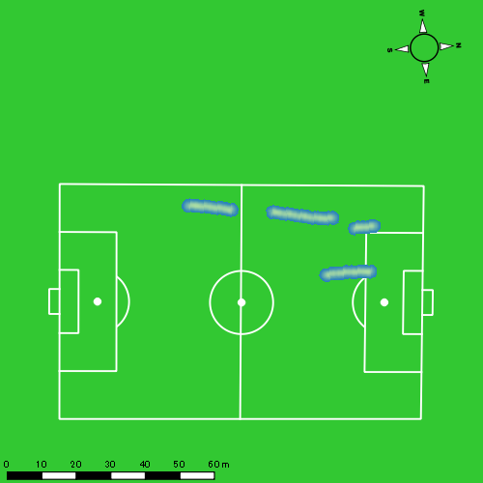 |  |  |  |  |  |  | 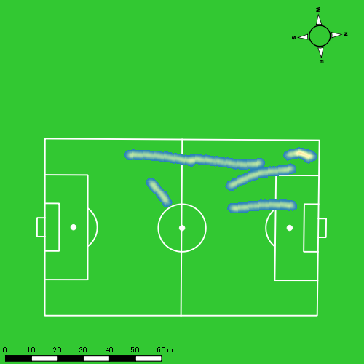
1221vs島原商業後半 平均ポジション |  |  |  |  | 1221vs島原商業後半 ハイスピードゾーン |  |  |  |  |  |  | 1221vs島原商業後半 スプリントゾーン1 |  |  |  |  |  |  | 1221vs島原商業後半 スプリントゾーン2 | 1221vs島原商業後半 スプリントゾーン3
少ない 出現率 多い
少ない 出現率 多い
少ない 出現率 多い
少ない 出現率 多い
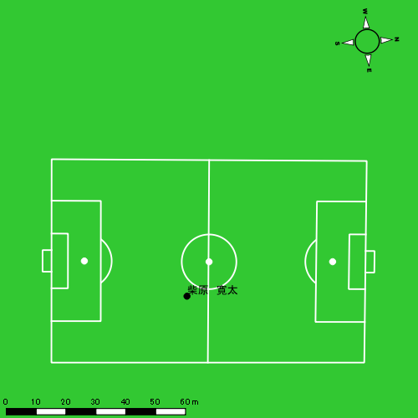 |  |  |  |  | 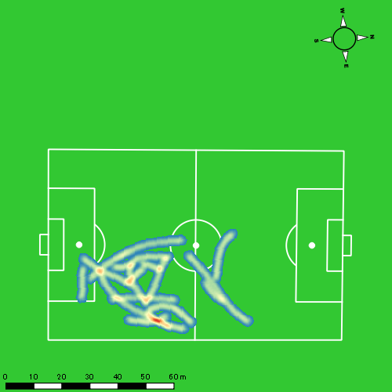 |  |  |  |  |  |  | 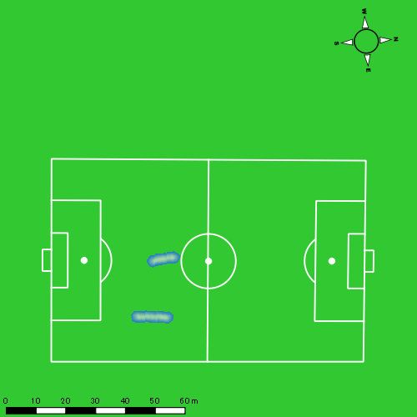 |  |  |  |  |  |  | 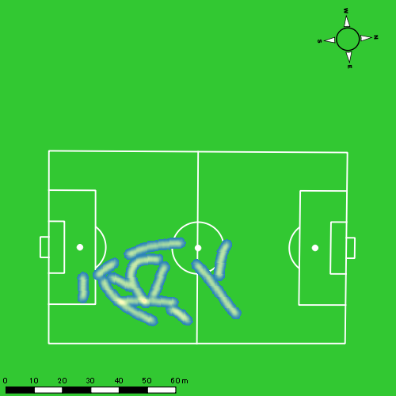

林田 一護
...
 | 計測開始（JST） | 計測終了（JST） | ディフェンディング サード | ミドル サード | アタッキング サード |  | ZONE1 (m, hh:mm:ss) |  | ZONE2 (m, hh:mm:ss) |  | ZONE3 (m, hh:mm:ss) |  | ZONE4 (m, hh:mm:ss) |  | ZONE5 (m, hh:mm:ss) |  | ZONE6 (m, hh:mm:ss) |  | 合計
林田 一護 |  |  |  |  |  |  | -5.4km/h |  | 5.4km/h-12.6km/h |  | 12.6km/h-18.0km/h |  | 18.0km/h-23.4km/h |  | 23.4km/h-28.8km/h |  | 28.8km/h-
1221vs島原商業前半 | 2024/12/21 12:01:02 - 2024/12/21 12:16:01 |  | 49.36% | 50.64% | 0.00% | 1221vs島原商業前半 0 - 15 | 322.42 | 0:08:57 | 673.41 | 0:04:43 | 303.12 | 0:01:12 | 41.18 | 0:00:08 | 0.00 | 0:00:00 | 0.00 | 0:00:00 | 1,340.13
 | 2024/12/21 12:16:02 - 2024/12/21 12:31:01 |  | 56.91% | 43.09% | 0.00% | 15 - 30 | 318.72 | 0:08:07 | 808.43 | 0:05:28 | 263.33 | 0:01:05 | 99.93 | 0:00:18 | 16.70 | 0:00:02 | 0.00 | 0:00:00 | 1,507.12
 | 2024/12/21 12:31:02 - 2024/12/21 12:36:19 |  | 43.40% | 56.46% | 0.14% | 30 - | 115.27 | 0:02:30 | 313.33 | 0:02:20 | 101.31 | 0:00:26 | 13.11 | 0:00:02 | 0.00 | 0:00:00 | 0.00 | 0:00:00 | 543.03
1221vs島原商業後半 | 2024/12/21 12:48:40 - 2024/12/21 13:03:39 |  | 23.73% | 72.10% | 4.17% | 1221vs島原商業後半 0 - 15 | 180.20 | 0:09:10 | 731.15 | 0:04:59 | 188.88 | 0:00:47 | 25.40 | 0:00:05 | 0.00 | 0:00:00 | 0.00 | 0:00:00 | 1,125.63
 | 2024/12/21 13:03:40 - 2024/12/21 13:18:39 |  | 39.95% | 60.05% | 0.00% | 15 - 30 | 156.23 | 0:08:31 | 734.48 | 0:04:56 | 330.83 | 0:01:21 | 48.22 | 0:00:08 | 20.36 | 0:00:03 | 0.00 | 0:00:00 | 1,290.12
 | 2024/12/21 13:18:40 - 2024/12/21 13:25:29 |  | 40.03% | 38.57% | 21.40% | 30 - | 120.98 | 0:03:51 | 308.52 | 0:02:05 | 174.81 | 0:00:44 | 62.44 | 0:00:11 | 1.21 | 0:00:00 | 0.00 | 0:00:00 | 667.97
 |  |  |  |  |  |  | 1,213.83 | 0:41:05 | 3,569.32 | 0:24:31 | 1,362.29 | 0:05:34 | 290.29 | 0:00:52 | 38.28 | 0:00:06 | 0.00 | 0:00:00 | 6,474.00

速度ゾーン（時間割合）グラフ
速度ゾーン（時間割合, セッション別）
速度ゾーン（時間割合詳細）
ZONE1 | ZONE2 | ZONE3 | ZONE4 | ZONE5 | ZONE6 | 1221vs島原商業前半 | 55.42% | 35.48% | 7.68% | 1.31% | 0.11% | 0.00% | 1221vs島原商業前半 0 - 15 | 59.64% | 31.47% | 8.05% | 0.84% | 0.00% | 0.00%
0:41:05 | 0:24:31 | 0:05:34 | 0:00:52 | 0:00:06 | 0:00:00 | 1221vs島原商業後半 | 58.43% | 32.57% | 7.77% | 1.08% | 0.14% | 0.00% | 15 - 30 | 54.13% | 36.44% | 7.18% | 1.98% | 0.27% | 0.00%
 |  |  |  |  |  |  |  |  |  |  |  |  | 30 - | 47.11% | 44.09% | 8.05% | 0.75% | 0.00% | 0.00%
 |  |  |  |  |  |  |  |  |  |  |  |  | 1221vs島原商業後半 0 - 15 | 61.07% | 33.20% | 5.20% | 0.53% | 0.00% | 0.00%
 |  |  |  |  |  |  |  |  |  |  |  |  | 15 - 30 | 56.80% | 32.91% | 9.04% | 0.91% | 0.33% | 0.00%
 |  |  |  |  |  |  |  |  |  |  |  |  | 30 - | 56.24% | 30.44% | 10.63% | 2.63% | 0.05% | 0.00%

1分毎走行距離
1分毎ハイスピード距離
速度ゾーングラフ
1221vs島原商業前半 0 - 15 | 89.342305176 | 2.5525862479
15 - 30 | 100.44099601 | 7.6583245165
30 - | 102.40852605 | 1.8930289265
1221vs島原商業後半 0 - 15 | 75.025735547 | 1.3815914565
15 - 30 | 85.975378322 | 4.3449146747
30 - | 97.751928909 | 9.1689871036

少ない 出現率 多い
少ない 出現率 多い
少ない 出現率 多い
少ない 出現率 多い
1221vs島原商業前半 平均ポジション |  |  |  |  | 1221vs島原商業前半 ハイスピードゾーン |  |  |  |  |  |  | 1221vs島原商業前半 スプリントゾーン1 |  |  |  |  |  |  | 1221vs島原商業前半 スプリントゾーン2 | 1221vs島原商業前半 スプリントゾーン3
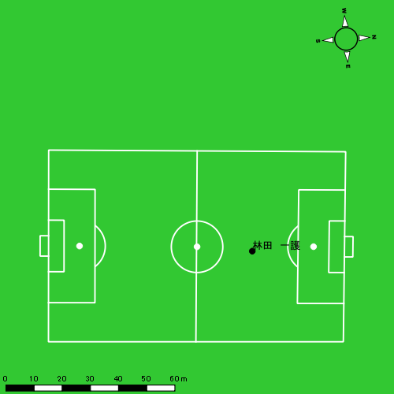 |  |  |  |  | 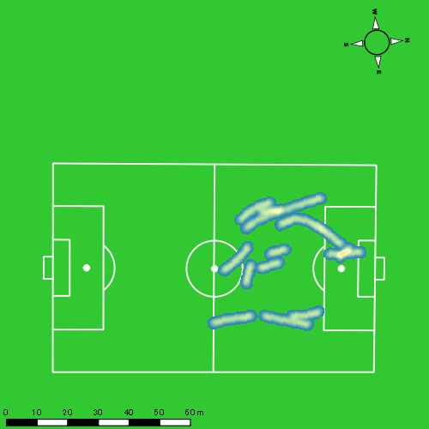 |  |  |  |  |  |  | 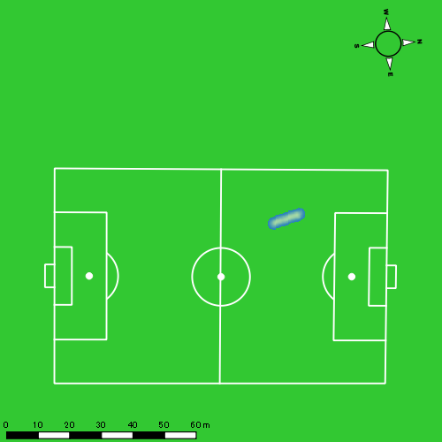 |  |  |  |  |  |  | 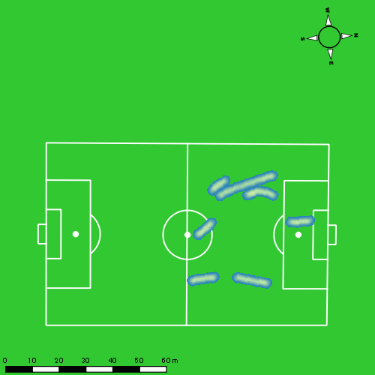
1221vs島原商業後半 平均ポジション |  |  |  |  | 1221vs島原商業後半 ハイスピードゾーン |  |  |  |  |  |  | 1221vs島原商業後半 スプリントゾーン1 |  |  |  |  |  |  | 1221vs島原商業後半 スプリントゾーン2 | 1221vs島原商業後半 スプリントゾーン3
少ない 出現率 多い
少ない 出現率 多い
少ない 出現率 多い
少ない 出現率 多い
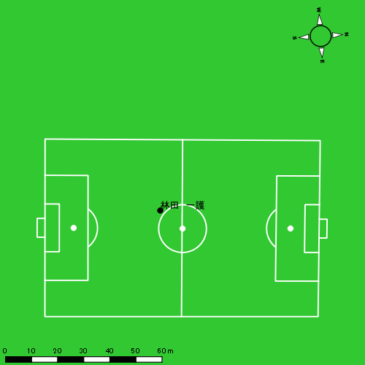 |  |  |  |  | 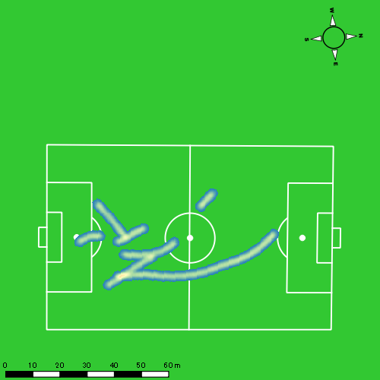 |  |  |  |  |  |  | 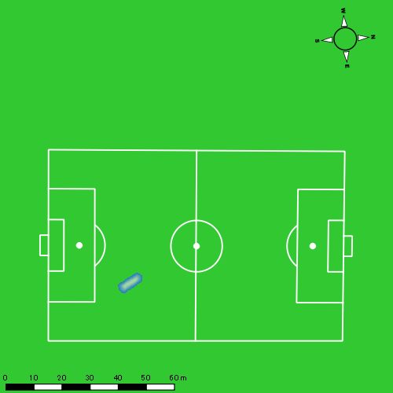 |  |  |  |  |  |  | 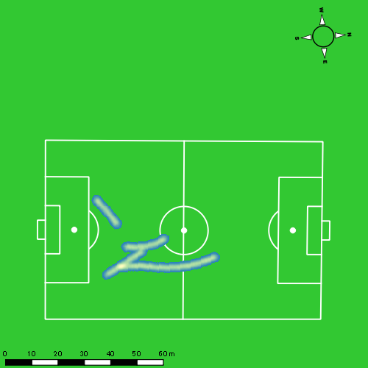

西村 優斗
...
 | 計測開始（JST） | 計測終了（JST） | ディフェンディング サード | ミドル サード | アタッキング サード |  | ZONE1 (m, hh:mm:ss) |  | ZONE2 (m, hh:mm:ss) |  | ZONE3 (m, hh:mm:ss) |  | ZONE4 (m, hh:mm:ss) |  | ZONE5 (m, hh:mm:ss) |  | ZONE6 (m, hh:mm:ss) |  | 合計
西村 優斗 |  |  |  |  |  |  | -5.4km/h |  | 5.4km/h-12.6km/h |  | 12.6km/h-18.0km/h |  | 18.0km/h-23.4km/h |  | 23.4km/h-28.8km/h |  | 28.8km/h-
1221vs島原商業前半 | 2024/12/21 12:01:02 - 2024/12/21 12:16:01 |  | 43.43% | 48.61% | 7.97% | 1221vs島原商業前半 0 - 15 | 362.91 | 0:07:45 | 803.91 | 0:05:41 | 317.27 | 0:01:17 | 76.09 | 0:00:13 | 20.97 | 0:00:03 | 0.00 | 0:00:00 | 1,581.15
 | 2024/12/21 12:16:02 - 2024/12/21 12:31:01 |  | 50.08% | 49.92% | 0.00% | 15 - 30 | 372.44 | 0:07:08 | 896.38 | 0:06:31 | 301.96 | 0:01:13 | 44.54 | 0:00:08 | 0.00 | 0:00:00 | 0.00 | 0:00:00 | 1,615.33
 | 2024/12/21 12:31:02 - 2024/12/21 12:36:19 |  | 24.81% | 62.16% | 13.03% | 30 - | 122.87 | 0:02:13 | 371.37 | 0:02:40 | 92.23 | 0:00:24 | 6.72 | 0:00:01 | 0.00 | 0:00:00 | 0.00 | 0:00:00 | 593.20
1221vs島原商業後半 | 2024/12/21 12:48:40 - 2024/12/21 13:03:39 |  | 26.49% | 65.54% | 7.97% | 1221vs島原商業後半 0 - 15 | 305.16 | 0:07:29 | 853.33 | 0:06:07 | 293.10 | 0:01:13 | 62.25 | 0:00:12 | 0.00 | 0:00:00 | 0.00 | 0:00:00 | 1,513.84
 | 2024/12/21 13:03:40 - 2024/12/21 13:18:39 |  | 37.79% | 58.26% | 3.95% | 15 - 30 | 306.82 | 0:07:06 | 852.93 | 0:06:02 | 386.52 | 0:01:34 | 77.28 | 0:00:13 | 31.15 | 0:00:05 | 0.00 | 0:00:00 | 1,654.71
 | 2024/12/21 13:18:40 - 2024/12/21 13:25:29 |  | 44.85% | 40.85% | 14.29% | 30 - | 172.26 | 0:04:14 | 282.57 | 0:01:58 | 140.46 | 0:00:34 | 18.04 | 0:00:03 | 8.11 | 0:00:01 | 0.00 | 0:00:00 | 621.44
 |  |  |  |  |  |  | 1,642.46 | 0:35:54 | 4,060.50 | 0:28:59 | 1,531.54 | 0:06:15 | 284.93 | 0:00:51 | 60.23 | 0:00:09 | 0.00 | 0:00:00 | 7,579.67

速度ゾーン（時間割合）グラフ
速度ゾーン（時間割合, セッション別）
速度ゾーン（時間割合詳細）
ZONE1 | ZONE2 | ZONE3 | ZONE4 | ZONE5 | ZONE6 | 1221vs島原商業前半 | 48.43% | 42.14% | 8.23% | 1.07% | 0.14% | 0.00% | 1221vs島原商業前半 0 - 15 | 51.70% | 37.94% | 8.56% | 1.47% | 0.33% | 0.00%
0:35:54 | 0:28:59 | 0:06:15 | 0:00:51 | 0:00:09 | 0:00:00 | 1221vs島原商業後半 | 51.06% | 38.32% | 9.09% | 1.28% | 0.26% | 0.00% | 15 - 30 | 47.51% | 43.42% | 8.16% | 0.91% | 0.00% | 0.00%
 |  |  |  |  |  |  |  |  |  |  |  |  | 30 - | 41.76% | 50.38% | 7.48% | 0.38% | 0.00% | 0.00%
 |  |  |  |  |  |  |  |  |  |  |  |  | 1221vs島原商業後半 0 - 15 | 49.87% | 40.76% | 8.09% | 1.29% | 0.00% | 0.00%
 |  |  |  |  |  |  |  |  |  |  |  |  | 15 - 30 | 47.33% | 40.20% | 10.47% | 1.49% | 0.51% | 0.00%
 |  |  |  |  |  |  |  |  |  |  |  |  | 30 - | 61.85% | 28.83% | 8.24% | 0.78% | 0.29% | 0.00%

1分毎走行距離
1分毎ハイスピード距離
速度ゾーングラフ
1221vs島原商業前半 0 - 15 | 105.41030754 | 5.9835018897
15 - 30 | 107.66178277 | 2.5001875852
30 - | 111.92380331 | 1.2685359759
1221vs島原商業後半 0 - 15 | 100.89552435 | 3.4011819277
15 - 30 | 110.27793252 | 7.0986342787
30 - | 90.914707082 | 3.2316390001

少ない 出現率 多い
少ない 出現率 多い
少ない 出現率 多い
少ない 出現率 多い
1221vs島原商業前半 平均ポジション |  |  |  |  | 1221vs島原商業前半 ハイスピードゾーン |  |  |  |  |  |  | 1221vs島原商業前半 スプリントゾーン1 |  |  |  |  |  |  | 1221vs島原商業前半 スプリントゾーン2 | 1221vs島原商業前半 スプリントゾーン3
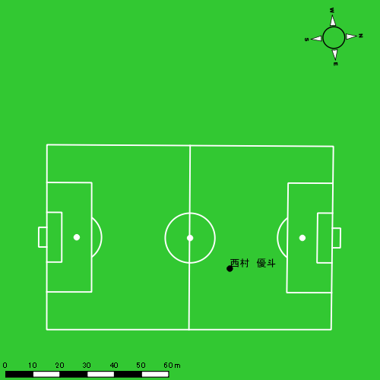 |  |  |  |  | 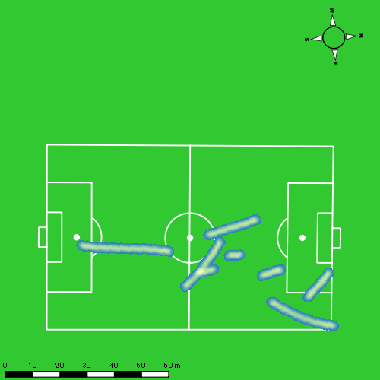 |  |  |  |  |  |  | 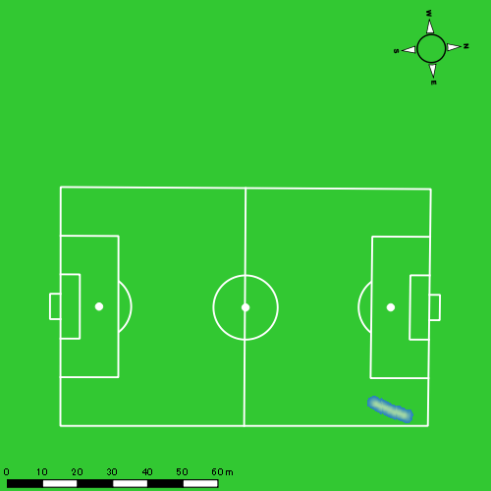 |  |  |  |  |  |  | 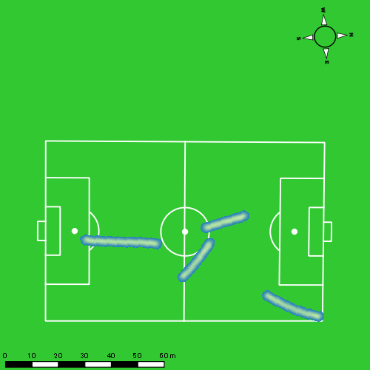
1221vs島原商業後半 平均ポジション |  |  |  |  | 1221vs島原商業後半 ハイスピードゾーン |  |  |  |  |  |  | 1221vs島原商業後半 スプリントゾーン1 |  |  |  |  |  |  | 1221vs島原商業後半 スプリントゾーン2 | 1221vs島原商業後半 スプリントゾーン3
少ない 出現率 多い
少ない 出現率 多い
少ない 出現率 多い
少ない 出現率 多い
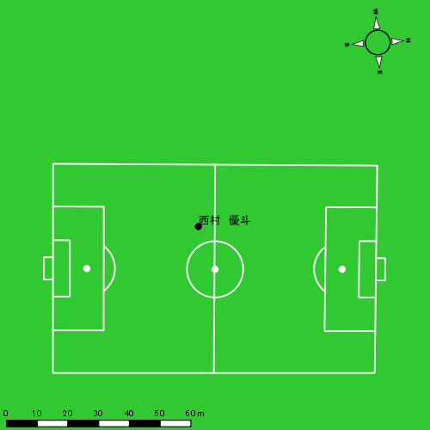 |  |  |  |  | 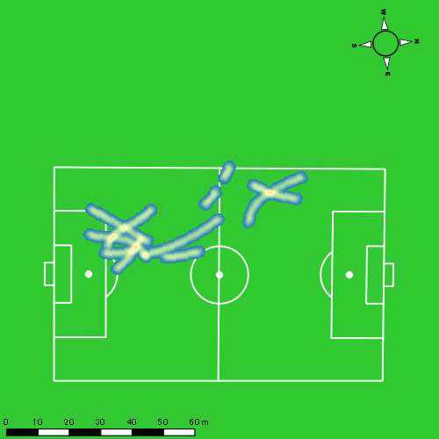 |  |  |  |  |  |  | 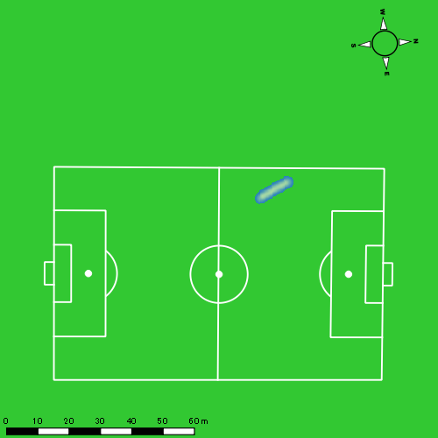 |  |  |  |  |  |  | 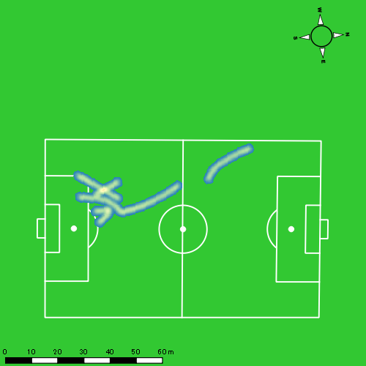

福吉 爽生
...
 | 計測開始（JST） | 計測終了（JST） | ディフェンディング サード | ミドル サード | アタッキング サード |  | ZONE1 (m, hh:mm:ss) |  | ZONE2 (m, hh:mm:ss) |  | ZONE3 (m, hh:mm:ss) |  | ZONE4 (m, hh:mm:ss) |  | ZONE5 (m, hh:mm:ss) |  | ZONE6 (m, hh:mm:ss) |  | 合計
福吉 爽生 |  |  |  |  |  |  | -5.4km/h |  | 5.4km/h-12.6km/h |  | 12.6km/h-18.0km/h |  | 18.0km/h-23.4km/h |  | 23.4km/h-28.8km/h |  | 28.8km/h-
1221vs島原商業前半 | 2024/12/21 12:01:02 - 2024/12/21 12:16:01 |  | 30.17% | 48.96% | 20.88% | 1221vs島原商業前半 0 - 15 | 354.32 | 0:06:45 | 897.55 | 0:06:25 | 358.99 | 0:01:28 | 105.86 | 0:00:19 | 20.91 | 0:00:03 | 0.00 | 0:00:00 | 1,737.62
 | 2024/12/21 12:16:02 - 2024/12/21 12:31:01 |  | 27.55% | 63.61% | 8.84% | 15 - 30 | 305.41 | 0:05:30 | 996.19 | 0:07:12 | 433.81 | 0:01:45 | 168.87 | 0:00:30 | 20.22 | 0:00:03 | 0.00 | 0:00:00 | 1,924.51
 | 2024/12/21 12:31:02 - 2024/12/21 12:36:19 |  | 1.54% | 64.15% | 34.31% | 30 - | 130.52 | 0:02:20 | 334.48 | 0:02:23 | 123.80 | 0:00:29 | 28.08 | 0:00:05 | 0.00 | 0:00:00 | 0.00 | 0:00:00 | 616.88
1221vs島原商業後半 | 2024/12/21 12:48:40 - 2024/12/21 13:03:39 |  | 8.68% | 46.02% | 45.30% | 1221vs島原商業後半 0 - 15 | 301.73 | 0:06:57 | 826.33 | 0:05:43 | 446.67 | 0:01:48 | 142.33 | 0:00:25 | 50.68 | 0:00:07 | 0.00 | 0:00:00 | 1,767.73
 | 2024/12/21 13:03:40 - 2024/12/21 13:18:39 |  | 13.56% | 55.43% | 31.00% | 15 - 30 | 291.35 | 0:05:36 | 908.49 | 0:06:20 | 565.78 | 0:02:30 | 152.96 | 0:00:27 | 43.12 | 0:00:06 | 0.00 | 0:00:00 | 1,961.70
 | 2024/12/21 13:18:40 - 2024/12/21 13:25:29 |  | 21.36% | 42.94% | 35.70% | 30 - | 188.90 | 0:03:14 | 379.01 | 0:02:44 | 195.77 | 0:00:47 | 16.51 | 0:00:03 | 14.46 | 0:00:02 | 0.00 | 0:00:00 | 794.65
 |  |  |  |  |  |  | 1,572.24 | 0:30:21 | 4,342.04 | 0:30:47 | 2,124.81 | 0:08:48 | 614.61 | 0:01:49 | 149.38 | 0:00:22 | 0.00 | 0:00:00 | 8,803.09

速度ゾーン（時間割合）グラフ
速度ゾーン（時間割合, セッション別）
速度ゾーン（時間割合詳細）
ZONE1 | ZONE2 | ZONE3 | ZONE4 | ZONE5 | ZONE6 | 1221vs島原商業前半 | 41.33% | 45.34% | 10.50% | 2.55% | 0.28% | 0.00% | 1221vs島原商業前半 0 - 15 | 45.03% | 42.74% | 9.78% | 2.11% | 0.33% | 0.00%
0:30:21 | 0:30:47 | 0:08:48 | 0:01:49 | 0:00:22 | 0:00:00 | 1221vs島原商業後半 | 42.81% | 40.13% | 13.85% | 2.51% | 0.71% | 0.00% | 15 - 30 | 36.64% | 48.04% | 11.67% | 3.31% | 0.33% | 0.00%
 |  |  |  |  |  |  |  |  |  |  |  |  | 30 - | 44.09% | 45.03% | 9.25% | 1.64% | 0.00% | 0.00%
 |  |  |  |  |  |  |  |  |  |  |  |  | 1221vs島原商業後半 0 - 15 | 46.29% | 38.07% | 12.04% | 2.78% | 0.82% | 0.00%
 |  |  |  |  |  |  |  |  |  |  |  |  | 15 - 30 | 37.33% | 42.24% | 16.69% | 3.04% | 0.69% | 0.00%
 |  |  |  |  |  |  |  |  |  |  |  |  | 30 - | 47.22% | 40.00% | 11.56% | 0.73% | 0.49% | 0.00%

1分毎走行距離
1分毎ハイスピード距離
速度ゾーングラフ
1221vs島原商業前半 0 - 15 | 115.84145734 | 8.1186487099
15 - 30 | 128.30062994 | 12.276615289
30 - | 116.28801075 | 2.8355752123
1221vs島原商業後半 0 - 15 | 117.82826901 | 12.660269364
15 - 30 | 130.75841351 | 11.867561603
30 - | 116.25790021 | 4.3994930054

少ない 出現率 多い
少ない 出現率 多い
少ない 出現率 多い
少ない 出現率 多い
1221vs島原商業前半 平均ポジション |  |  |  |  | 1221vs島原商業前半 ハイスピードゾーン |  |  |  |  |  |  | 1221vs島原商業前半 スプリントゾーン1 |  |  |  |  |  |  | 1221vs島原商業前半 スプリントゾーン2 | 1221vs島原商業前半 スプリントゾーン3
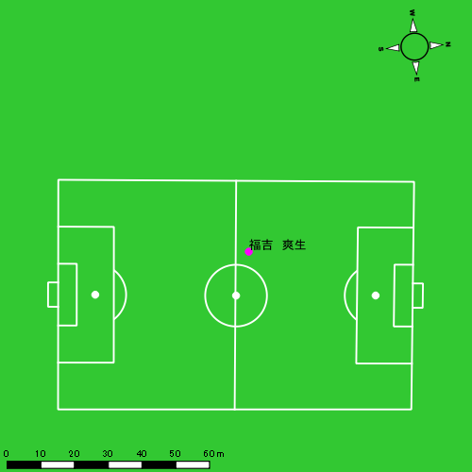 |  |  |  |  | 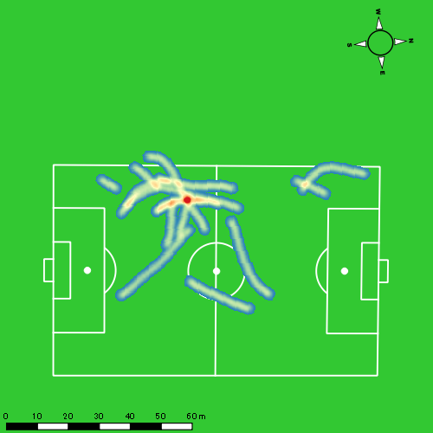 |  |  |  |  |  |  | 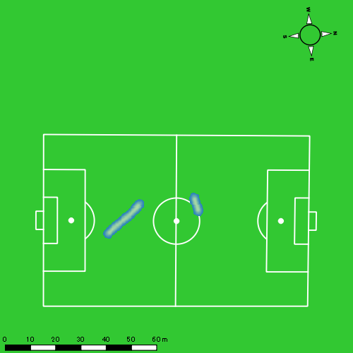 |  |  |  |  |  |  | 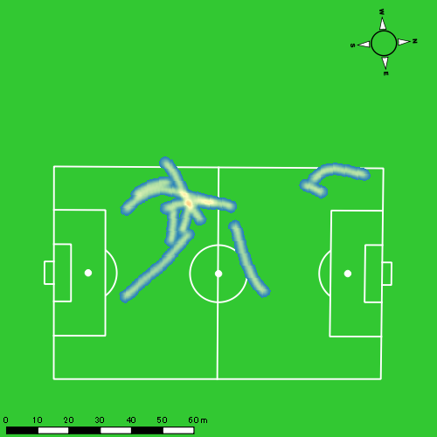
1221vs島原商業後半 平均ポジション |  |  |  |  | 1221vs島原商業後半 ハイスピードゾーン |  |  |  |  |  |  | 1221vs島原商業後半 スプリントゾーン1 |  |  |  |  |  |  | 1221vs島原商業後半 スプリントゾーン2 | 1221vs島原商業後半 スプリントゾーン3
少ない 出現率 多い
少ない 出現率 多い
少ない 出現率 多い
少ない 出現率 多い
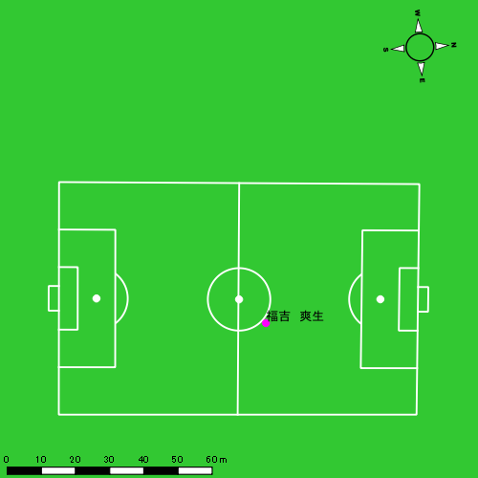 |  |  |  |  | 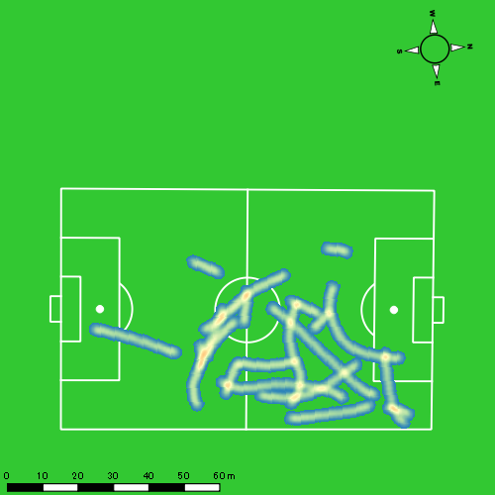 |  |  |  |  |  |  | 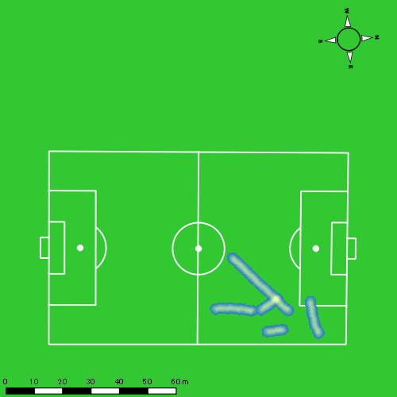 |  |  |  |  |  |  | 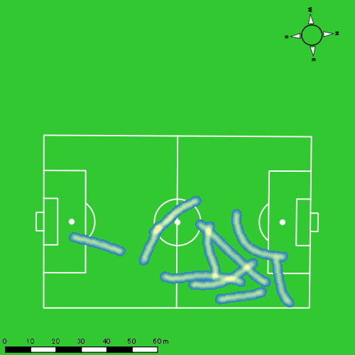

大川 琉稀
...
 | 計測開始（JST） | 計測終了（JST） | ディフェンディング サード | ミドル サード | アタッキング サード |  | ZONE1 (m, hh:mm:ss) |  | ZONE2 (m, hh:mm:ss) |  | ZONE3 (m, hh:mm:ss) |  | ZONE4 (m, hh:mm:ss) |  | ZONE5 (m, hh:mm:ss) |  | ZONE6 (m, hh:mm:ss) |  | 合計
大川 琉稀 |  |  |  |  |  |  | -5.4km/h |  | 5.4km/h-12.6km/h |  | 12.6km/h-18.0km/h |  | 18.0km/h-23.4km/h |  | 23.4km/h-28.8km/h |  | 28.8km/h-
1221vs島原商業前半 | 2024/12/21 12:01:02 - 2024/12/21 12:16:01 |  | 34.54% | 56.92% | 8.54% | 1221vs島原商業前半 0 - 15 | 314.02 | 0:07:08 | 882.43 | 0:06:16 | 307.14 | 0:01:17 | 87.80 | 0:00:16 | 15.52 | 0:00:02 | 0.00 | 0:00:00 | 1,606.90
 | 2024/12/21 12:16:02 - 2024/12/21 12:31:01 |  | 35.08% | 62.52% | 2.40% | 15 - 30 | 361.96 | 0:06:54 | 952.61 | 0:06:34 | 335.11 | 0:01:25 | 43.12 | 0:00:08 | 0.00 | 0:00:00 | 0.00 | 0:00:00 | 1,692.79
 | 2024/12/21 12:31:02 - 2024/12/21 12:36:19 |  | 16.01% | 62.87% | 21.12% | 30 - | 142.12 | 0:02:34 | 270.30 | 0:01:56 | 188.10 | 0:00:46 | 10.68 | 0:00:02 | 0.00 | 0:00:00 | 0.00 | 0:00:00 | 611.20
1221vs島原商業後半 | 2024/12/21 12:48:40 - 2024/12/21 13:03:39 |  | 11.13% | 64.91% | 23.96% | 1221vs島原商業後半 0 - 15 | 352.28 | 0:08:37 | 729.10 | 0:05:09 | 269.96 | 0:01:07 | 38.74 | 0:00:07 | 0.00 | 0:00:00 | 0.00 | 0:00:00 | 1,390.09
 | 2024/12/21 13:03:40 - 2024/12/21 13:18:39 |  | 20.96% | 63.20% | 15.84% | 15 - 30 | 284.11 | 0:06:27 | 1,024.72 | 0:06:48 | 386.83 | 0:01:37 | 32.10 | 0:00:06 | 17.11 | 0:00:02 | 0.00 | 0:00:00 | 1,744.87
 | 2024/12/21 13:18:40 - 2024/12/21 13:25:29 |  | 31.30% | 49.45% | 19.25% | 30 - | 156.25 | 0:03:22 | 389.59 | 0:02:52 | 124.85 | 0:00:30 | 32.19 | 0:00:06 | 0.00 | 0:00:00 | 0.00 | 0:00:00 | 702.89
 |  |  |  |  |  |  | 1,610.74 | 0:35:01 | 4,248.74 | 0:29:35 | 1,611.98 | 0:06:42 | 244.65 | 0:00:45 | 32.63 | 0:00:05 | 0.00 | 0:00:00 | 7,748.73

速度ゾーン（時間割合）グラフ
速度ゾーン（時間割合, セッション別）
速度ゾーン（時間割合詳細）
ZONE1 | ZONE2 | ZONE3 | ZONE4 | ZONE5 | ZONE6 | 1221vs島原商業前半 | 46.99% | 41.86% | 9.82% | 1.22% | 0.10% | 0.00% | 1221vs島原商業前半 0 - 15 | 47.57% | 41.81% | 8.60% | 1.78% | 0.24% | 0.00%
0:35:01 | 0:29:35 | 0:06:42 | 0:00:45 | 0:00:05 | 0:00:00 | 1221vs島原商業後半 | 50.04% | 40.20% | 8.80% | 0.86% | 0.11% | 0.00% | 15 - 30 | 45.96% | 43.78% | 9.40% | 0.87% | 0.00% | 0.00%
 |  |  |  |  |  |  |  |  |  |  |  |  | 30 - | 48.30% | 36.60% | 14.47% | 0.63% | 0.00% | 0.00%
 |  |  |  |  |  |  |  |  |  |  |  |  | 1221vs島原商業後半 0 - 15 | 57.49% | 34.29% | 7.42% | 0.80% | 0.00% | 0.00%
 |  |  |  |  |  |  |  |  |  |  |  |  | 15 - 30 | 42.96% | 45.33% | 10.80% | 0.64% | 0.27% | 0.00%
 |  |  |  |  |  |  |  |  |  |  |  |  | 30 - | 49.22% | 41.90% | 7.41% | 1.46% | 0.00% | 0.00%

1分毎走行距離
1分毎ハイスピード距離
速度ゾーングラフ
1221vs島原商業前半 0 - 15 | 107.12675455 | 6.6077157865
15 - 30 | 112.83219862 | 2.6627478833
30 - | 115.32027888 | 1.8332649525
1221vs島原商業後半 0 - 15 | 92.672583685 | 2.3769461998
15 - 30 | 116.32478917 | 3.1473677915
30 - | 102.86132058 | 4.5861700555

少ない 出現率 多い
少ない 出現率 多い
少ない 出現率 多い
少ない 出現率 多い
1221vs島原商業前半 平均ポジション |  |  |  |  | 1221vs島原商業前半 ハイスピードゾーン |  |  |  |  |  |  | 1221vs島原商業前半 スプリントゾーン1 |  |  |  |  |  |  | 1221vs島原商業前半 スプリントゾーン2 | 1221vs島原商業前半 スプリントゾーン3
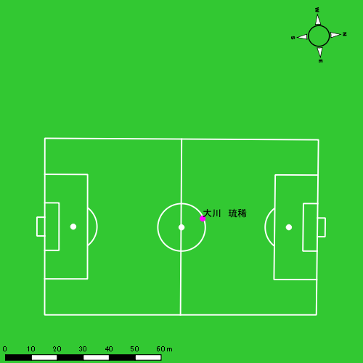 |  |  |  |  | 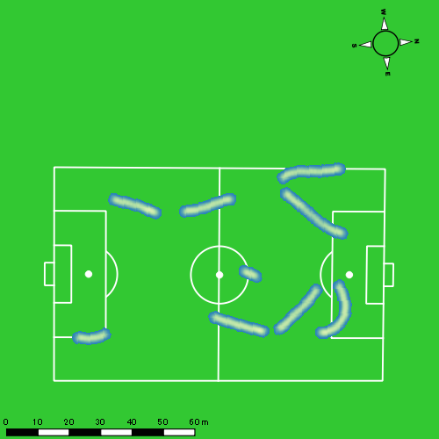 |  |  |  |  |  |  |  |  |  |  |  |  |  | 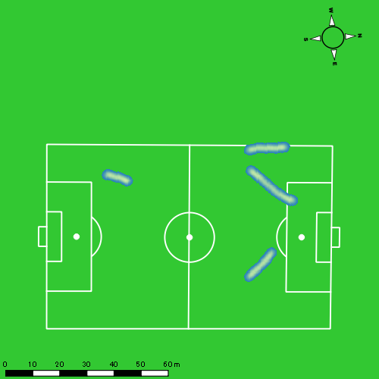
1221vs島原商業後半 平均ポジション |  |  |  |  | 1221vs島原商業後半 ハイスピードゾーン |  |  |  |  |  |  | 1221vs島原商業後半 スプリントゾーン1 |  |  |  |  |  |  | 1221vs島原商業後半 スプリントゾーン2 | 1221vs島原商業後半 スプリントゾーン3
少ない 出現率 多い
少ない 出現率 多い
少ない 出現率 多い
少ない 出現率 多い
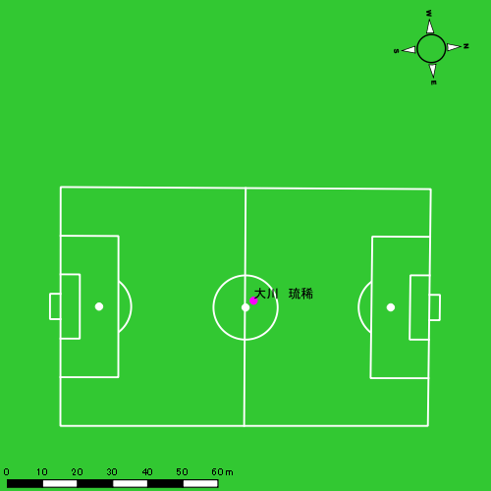 |  |  |  |  | 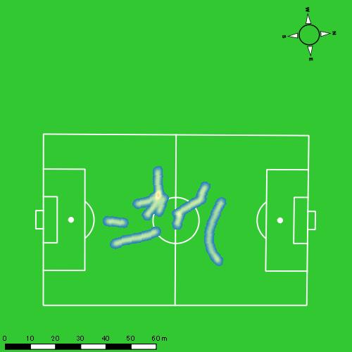 |  |  |  |  |  |  | 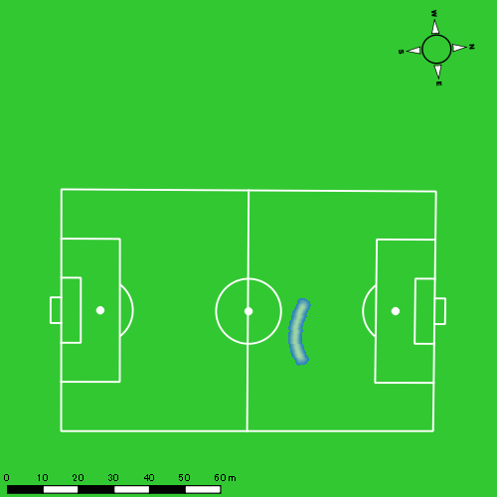

中村 莉士
...
 | 計測開始（JST） | 計測終了（JST） | ディフェンディング サード | ミドル サード | アタッキング サード |  | ZONE1 (m, hh:mm:ss) |  | ZONE2 (m, hh:mm:ss) |  | ZONE3 (m, hh:mm:ss) |  | ZONE4 (m, hh:mm:ss) |  | ZONE5 (m, hh:mm:ss) |  | ZONE6 (m, hh:mm:ss) |  | 合計
中村 莉士 |  |  |  |  |  |  | -5.4km/h |  | 5.4km/h-12.6km/h |  | 12.6km/h-18.0km/h |  | 18.0km/h-23.4km/h |  | 23.4km/h-28.8km/h |  | 28.8km/h-
1221vs島原商業前半 | 2024/12/21 12:01:02 - 2024/12/21 12:16:01 |  | 19.73% | 64.62% | 15.65% | 1221vs島原商業前半 0 - 15 | 396.35 | 0:08:11 | 715.13 | 0:05:15 | 255.48 | 0:01:03 | 115.38 | 0:00:20 | 75.37 | 0:00:10 | 0.00 | 0:00:00 | 1,557.70
 | 2024/12/21 12:16:02 - 2024/12/21 12:31:01 |  | 27.62% | 69.92% | 2.45% | 15 - 30 | 349.42 | 0:06:37 | 938.59 | 0:06:47 | 320.55 | 0:01:19 | 90.11 | 0:00:16 | 8.35 | 0:00:01 | 0.00 | 0:00:00 | 1,707.01
 | 2024/12/21 12:31:02 - 2024/12/21 12:36:19 |  | 6.09% | 76.27% | 17.64% | 30 - | 137.90 | 0:02:32 | 277.33 | 0:02:07 | 143.65 | 0:00:34 | 28.85 | 0:00:05 | 0.00 | 0:00:00 | 0.00 | 0:00:00 | 587.73
1221vs島原商業後半 | 2024/12/21 12:48:40 - 2024/12/21 13:03:39 |  | 4.74% | 65.50% | 29.77% | 1221vs島原商業後半 0 - 15 | 436.85 | 0:08:05 | 675.47 | 0:05:09 | 284.86 | 0:01:09 | 156.32 | 0:00:28 | 61.55 | 0:00:09 | 0.00 | 0:00:00 | 1,615.06
 | 2024/12/21 13:03:40 - 2024/12/21 13:18:39 |  | 19.57% | 60.88% | 19.55% | 15 - 30 | 369.94 | 0:06:54 | 892.50 | 0:06:17 | 321.41 | 0:01:19 | 161.15 | 0:00:28 | 12.54 | 0:00:02 | 0.00 | 0:00:00 | 1,757.53
 | 2024/12/21 13:18:40 - 2024/12/21 13:25:29 |  | 28.34% | 47.58% | 24.08% | 30 - | 207.86 | 0:04:06 | 272.04 | 0:02:02 | 112.69 | 0:00:28 | 52.25 | 0:00:09 | 30.63 | 0:00:04 | 0.00 | 0:00:00 | 675.47
 |  |  |  |  |  |  | 1,898.32 | 0:36:26 | 3,771.06 | 0:27:36 | 1,438.63 | 0:05:53 | 604.05 | 0:01:46 | 188.44 | 0:00:27 | 0.00 | 0:00:00 | 7,900.50

速度ゾーン（時間割合）グラフ
速度ゾーン（時間割合, セッション別）
速度ゾーン（時間割合詳細）
ZONE1 | ZONE2 | ZONE3 | ZONE4 | ZONE5 | ZONE6 | 1221vs島原商業前半 | 49.12% | 40.05% | 8.33% | 1.95% | 0.55% | 0.00% | 1221vs島原商業前半 0 - 15 | 54.57% | 35.01% | 7.00% | 2.27% | 1.16% | 0.00%
0:36:26 | 0:27:36 | 0:05:53 | 0:01:46 | 0:00:27 | 0:00:00 | 1221vs島原商業後半 | 51.86% | 36.56% | 7.97% | 2.92% | 0.69% | 0.00% | 15 - 30 | 44.13% | 45.18% | 8.80% | 1.76% | 0.13% | 0.00%
 |  |  |  |  |  |  |  |  |  |  |  |  | 30 - | 47.80% | 39.81% | 10.75% | 1.64% | 0.00% | 0.00%
 |  |  |  |  |  |  |  |  |  |  |  |  | 1221vs島原商業後半 0 - 15 | 53.93% | 34.33% | 7.67% | 3.07% | 1.00% | 0.00%
 |  |  |  |  |  |  |  |  |  |  |  |  | 15 - 30 | 46.02% | 41.84% | 8.82% | 3.11% | 0.20% | 0.00%
 |  |  |  |  |  |  |  |  |  |  |  |  | 30 - | 60.10% | 29.85% | 6.78% | 2.20% | 1.07% | 0.00%

1分毎走行距離
1分毎ハイスピード距離
速度ゾーングラフ
1221vs島原商業前半 0 - 15 | 103.84679856 | 12.523671457
15 - 30 | 113.79127549 | 6.2174139119
30 - | 110.89164034 | 4.6648262548
1221vs島原商業後半 0 - 15 | 107.67043942 | 14.524889982
15 - 30 | 117.15859331 | 11.458085566
30 - | 98.835505955 | 11.812491432

少ない 出現率 多い
少ない 出現率 多い
少ない 出現率 多い
少ない 出現率 多い
1221vs島原商業前半 平均ポジション |  |  |  |  | 1221vs島原商業前半 ハイスピードゾーン |  |  |  |  |  |  | 1221vs島原商業前半 スプリントゾーン1 |  |  |  |  |  |  | 1221vs島原商業前半 スプリントゾーン2 | 1221vs島原商業前半 スプリントゾーン3
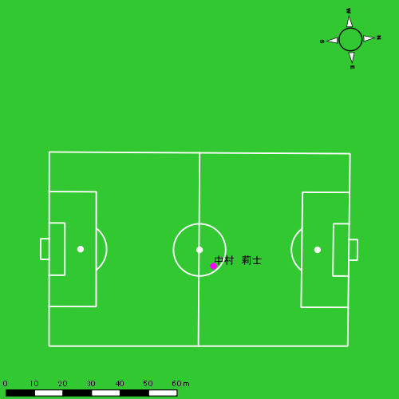 |  |  |  |  | 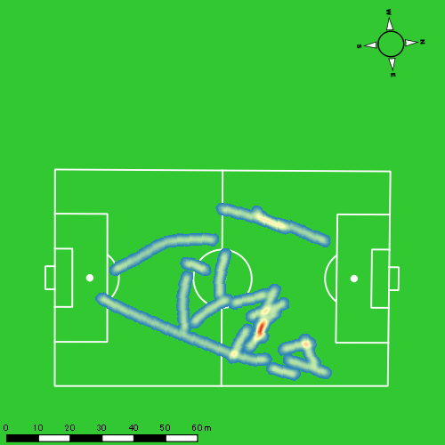 |  |  |  |  |  |  | 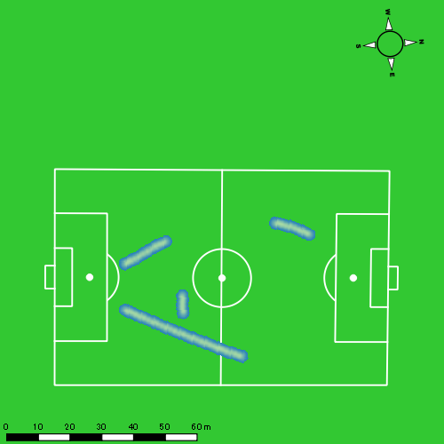
1221vs島原商業後半 平均ポジション |  |  |  |  | 1221vs島原商業後半 ハイスピードゾーン |  |  |  |  |  |  | 1221vs島原商業後半 スプリントゾーン1 |  |  |  |  |  |  | 1221vs島原商業後半 スプリントゾーン2 | 1221vs島原商業後半 スプリントゾーン3
少ない 出現率 多い
少ない 出現率 多い
少ない 出現率 多い
少ない 出現率 多い

深堀 龍
...
 | 計測開始（JST） | 計測終了（JST） | ディフェンディング サード | ミドル サード | アタッキング サード |  | ZONE1 (m, hh:mm:ss) |  | ZONE2 (m, hh:mm:ss) |  | ZONE3 (m, hh:mm:ss) |  | ZONE4 (m, hh:mm:ss) |  | ZONE5 (m, hh:mm:ss) |  | ZONE6 (m, hh:mm:ss) |  | 合計
深堀 龍 |  |  |  |  |  |  | -5.4km/h |  | 5.4km/h-12.6km/h |  | 12.6km/h-18.0km/h |  | 18.0km/h-23.4km/h |  | 23.4km/h-28.8km/h |  | 28.8km/h-
1221vs島原商業前半 | 2024/12/21 12:01:02 - 2024/12/21 12:16:01 |  | 19.71% | 49.53% | 30.75% | 1221vs島原商業前半 0 - 15 | 333.54 | 0:07:16 | 825.85 | 0:05:48 | 405.60 | 0:01:38 | 92.83 | 0:00:16 | 8.05 | 0:00:01 | 0.00 | 0:00:00 | 1,665.87
 | 2024/12/21 12:16:02 - 2024/12/21 12:31:01 |  | 18.06% | 64.83% | 17.11% | 15 - 30 | 358.84 | 0:07:04 | 809.12 | 0:05:48 | 406.19 | 0:01:38 | 151.89 | 0:00:27 | 23.78 | 0:00:03 | 0.00 | 0:00:00 | 1,749.82
 | 2024/12/21 12:31:02 - 2024/12/21 12:36:19 |  | 0.00% | 69.57% | 30.43% | 30 - | 144.21 | 0:02:26 | 325.57 | 0:02:13 | 130.71 | 0:00:32 | 18.26 | 0:00:03 | 27.08 | 0:00:04 | 0.00 | 0:00:00 | 645.82
1221vs島原商業後半 | 2024/12/21 12:48:40 - 2024/12/21 13:03:39 |  | 10.01% | 37.19% | 52.80% | 1221vs島原商業後半 0 - 15 | 314.06 | 0:06:55 | 834.11 | 0:05:39 | 513.72 | 0:02:04 | 117.22 | 0:00:21 | 0.00 | 0:00:00 | 0.00 | 0:00:00 | 1,779.11
 | 2024/12/21 13:03:40 - 2024/12/21 13:18:39 |  | 10.80% | 45.93% | 43.27% | 15 - 30 | 330.84 | 0:06:22 | 811.31 | 0:05:49 | 587.64 | 0:02:22 | 134.61 | 0:00:24 | 18.91 | 0:00:03 | 0.00 | 0:00:00 | 1,883.31
 | 2024/12/21 13:18:40 - 2024/12/21 13:25:29 |  | 7.51% | 61.44% | 31.05% | 30 - | 216.87 | 0:04:20 | 277.06 | 0:01:57 | 122.18 | 0:00:29 | 23.65 | 0:00:04 | 0.00 | 0:00:00 | 0.00 | 0:00:00 | 639.76
 |  |  |  |  |  |  | 1,698.36 | 0:34:24 | 3,883.02 | 0:27:14 | 2,166.05 | 0:08:42 | 538.46 | 0:01:37 | 77.82 | 0:00:11 | 0.00 | 0:00:00 | 8,363.70

速度ゾーン（時間割合）グラフ
速度ゾーン（時間割合, セッション別）
速度ゾーン（時間割合詳細）
ZONE1 | ZONE2 | ZONE3 | ZONE4 | ZONE5 | ZONE6 | 1221vs島原商業前半 | 47.50% | 39.13% | 10.76% | 2.22% | 0.40% | 0.00% | 1221vs島原商業前半 0 - 15 | 48.46% | 38.70% | 10.89% | 1.82% | 0.13% | 0.00%
0:34:24 | 0:27:14 | 0:08:42 | 0:01:37 | 0:00:11 | 0:00:00 | 1221vs島原商業後半 | 47.86% | 36.44% | 13.31% | 2.26% | 0.13% | 0.00% | 15 - 30 | 47.11% | 38.62% | 10.84% | 3.04% | 0.38% | 0.00%
 |  |  |  |  |  |  |  |  |  |  |  |  | 30 - | 45.91% | 41.76% | 10.13% | 1.01% | 1.19% | 0.00%
 |  |  |  |  |  |  |  |  |  |  |  |  | 1221vs島原商業後半 0 - 15 | 46.16% | 37.71% | 13.76% | 2.38% | 0.00% | 0.00%
 |  |  |  |  |  |  |  |  |  |  |  |  | 15 - 30 | 42.49% | 38.78% | 15.73% | 2.69% | 0.31% | 0.00%
 |  |  |  |  |  |  |  |  |  |  |  |  | 30 - | 63.37% | 28.54% | 7.02% | 1.07% | 0.00% | 0.00%

1分毎走行距離
1分毎ハイスピード距離
速度ゾーングラフ
1221vs島原商業前半 0 - 15 | 111.05798906 | 6.3322443566
15 - 30 | 116.65482748 | 11.121262226
30 - | 121.7870355 | 8.5541189751
1221vs島原商業後半 0 - 15 | 118.5951498 | 6.9392101607
15 - 30 | 125.51011181 | 9.6604913463
30 - | 93.593939307 | 2.4270919423

1221vs島原商業前半 平均ポジション |  |  |  |  | 1221vs島原商業前半 ハイスピードゾーン |  |  |  |  |  |  | 1221vs島原商業前半 スプリントゾーン1 |  |  |  |  |  |  | 1221vs島原商業前半 スプリントゾーン2 | 1221vs島原商業前半 スプリントゾーン3
少ない 出現率 多い
少ない 出現率 多い
少ない 出現率 多い
少ない 出現率 多い
1221vs島原商業後半 平均ポジション |  |  |  |  | 1221vs島原商業後半 ハイスピードゾーン |  |  |  |  |  |  | 1221vs島原商業後半 スプリントゾーン2 |  |  |  |  |  |  | 1221vs島原商業後半 スプリントゾーン3
少ない 出現率 多い
少ない 出現率 多い
少ない 出現率 多い

大津 寛太
...
 | 計測開始（JST） | 計測終了（JST） | ディフェンディング サード | ミドル サード | アタッキング サード |  | ZONE1 (m, hh:mm:ss) |  | ZONE2 (m, hh:mm:ss) |  | ZONE3 (m, hh:mm:ss) |  | ZONE4 (m, hh:mm:ss) |  | ZONE5 (m, hh:mm:ss) |  | ZONE6 (m, hh:mm:ss) |  | 合計
大津 寛太 |  |  |  |  |  |  | -5.4km/h |  | 5.4km/h-12.6km/h |  | 12.6km/h-18.0km/h |  | 18.0km/h-23.4km/h |  | 23.4km/h-28.8km/h |  | 28.8km/h-
1221vs島原商業前半 | 2024/12/21 12:01:02 - 2024/12/21 12:16:01 |  | 18.76% | 44.21% | 37.02% | 1221vs島原商業前半 0 - 15 | 315.72 | 0:07:45 | 795.59 | 0:05:39 | 278.48 | 0:01:08 | 99.73 | 0:00:18 | 71.68 | 0:00:10 | 0.00 | 0:00:00 | 1,561.21
 | 2024/12/21 12:16:02 - 2024/12/21 12:31:01 |  | 12.60% | 60.89% | 26.51% | 15 - 30 | 305.03 | 0:07:18 | 871.40 | 0:05:55 | 331.12 | 0:01:20 | 133.55 | 0:00:24 | 17.85 | 0:00:03 | 0.00 | 0:00:00 | 1,658.94
 | 2024/12/21 12:31:02 - 2024/12/21 12:36:19 |  | 0.00% | 50.41% | 49.59% | 30 - | 120.24 | 0:03:02 | 248.15 | 0:01:45 | 115.21 | 0:00:28 | 15.49 | 0:00:03 | 0.00 | 0:00:00 | 0.00 | 0:00:00 | 499.09
1221vs島原商業後半 | 2024/12/21 12:48:40 - 2024/12/21 13:03:39 |  | 5.98% | 33.63% | 60.39% | 1221vs島原商業後半 0 - 15 | 296.34 | 0:08:14 | 677.55 | 0:04:48 | 377.99 | 0:01:31 | 126.35 | 0:00:23 | 27.80 | 0:00:04 | 0.00 | 0:00:00 | 1,506.04
 | 2024/12/21 13:03:40 - 2024/12/21 13:18:39 |  | 10.71% | 44.38% | 44.90% | 15 - 30 | 292.31 | 0:07:18 | 827.53 | 0:05:32 | 399.18 | 0:01:37 | 175.37 | 0:00:31 | 6.67 | 0:00:01 | 0.00 | 0:00:00 | 1,701.07
 | 2024/12/21 13:18:40 - 2024/12/21 13:25:29 |  | 2.16% | 59.35% | 38.49% | 30 - | 191.95 | 0:04:22 | 219.93 | 0:01:45 | 130.60 | 0:00:32 | 32.92 | 0:00:06 | 36.75 | 0:00:05 | 0.00 | 0:00:00 | 612.14
 |  |  |  |  |  |  | 1,521.60 | 0:38:00 | 3,640.15 | 0:25:25 | 1,632.58 | 0:06:37 | 583.42 | 0:01:44 | 160.74 | 0:00:22 | 0.00 | 0:00:00 | 7,538.49

速度ゾーン（時間割合）グラフ
速度ゾーン（時間割合, セッション別）
速度ゾーン（時間割合詳細）
ZONE1 | ZONE2 | ZONE3 | ZONE4 | ZONE5 | ZONE6 | 1221vs島原商業前半 | 51.24% | 37.77% | 8.32% | 2.08% | 0.59% | 0.00% | 1221vs島原商業前半 0 - 15 | 51.72% | 37.70% | 7.51% | 1.96% | 1.11% | 0.00%
0:38:00 | 0:25:25 | 0:06:37 | 0:01:44 | 0:00:22 | 0:00:00 | 1221vs島原商業後半 | 54.06% | 32.81% | 9.97% | 2.71% | 0.44% | 0.00% | 15 - 30 | 48.69% | 39.47% | 8.93% | 2.62% | 0.29% | 0.00%
 |  |  |  |  |  |  |  |  |  |  |  |  | 30 - | 57.11% | 33.14% | 8.87% | 0.88% | 0.00% | 0.00%
 |  |  |  |  |  |  |  |  |  |  |  |  | 1221vs島原商業後半 0 - 15 | 54.93% | 32.00% | 10.13% | 2.51% | 0.42% | 0.00%
 |  |  |  |  |  |  |  |  |  |  |  |  | 15 - 30 | 48.67% | 36.91% | 10.82% | 3.49% | 0.11% | 0.00%
 |  |  |  |  |  |  |  |  |  |  |  |  | 30 - | 64.00% | 25.61% | 7.76% | 1.41% | 1.22% | 0.00%

1分毎走行距離
1分毎ハイスピード距離
速度ゾーングラフ
1221vs島原商業前半 0 - 15 | 104.08038527 | 11.301789638
15 - 30 | 110.57883013 | 9.6823084141
30 - | 94.131912168 | 2.9227783896
1221vs島原商業後半 0 - 15 | 100.34803467 | 9.9968703049
15 - 30 | 113.40470786 | 11.868281101
30 - | 89.556717201 | 10.194840647

1221vs島原商業前半 平均ポジション |  |  |  |  | 1221vs島原商業前半 ハイスピードゾーン |  |  |  |  |  |  | 1221vs島原商業前半 スプリントゾーン1 |  |  |  |  |  |  | 1221vs島原商業前半 スプリントゾーン2 | 1221vs島原商業前半 スプリントゾーン3
少ない 出現率 多い
少ない 出現率 多い
少ない 出現率 多い
少ない 出現率 多い
1221vs島原商業後半 平均ポジション |  |  |  |  | 1221vs島原商業後半 ハイスピードゾーン |  |  |  |  |  |  | 1221vs島原商業後半 スプリントゾーン1 |  |  |  |  |  |  | 1221vs島原商業後半 スプリントゾーン2 | 1221vs島原商業後半 スプリントゾーン3
少ない 出現率 多い
少ない 出現率 多い
少ない 出現率 多い
少ない 出現率 多い

吉田 悠月
...
 | 計測開始（JST） | 計測終了（JST） | ディフェンディング サード | ミドル サード | アタッキング サード |  | ZONE1 (m, hh:mm:ss) |  | ZONE2 (m, hh:mm:ss) |  | ZONE3 (m, hh:mm:ss) |  | ZONE4 (m, hh:mm:ss) |  | ZONE5 (m, hh:mm:ss) |  | ZONE6 (m, hh:mm:ss) |  | 合計
吉田 悠月 |  |  |  |  |  |  | -5.4km/h |  | 5.4km/h-12.6km/h |  | 12.6km/h-18.0km/h |  | 18.0km/h-23.4km/h |  | 23.4km/h-28.8km/h |  | 28.8km/h-
1221vs島原商業前半 | 2024/12/21 12:01:02 - 2024/12/21 12:16:01 |  | 20.22% | 47.84% | 31.93% | 1221vs島原商業前半 0 - 15 | 284.71 | 0:07:17 | 802.01 | 0:05:45 | 332.58 | 0:01:19 | 154.41 | 0:00:27 | 82.17 | 0:00:12 | 0.00 | 0:00:00 | 1,655.89
 | 2024/12/21 12:16:02 - 2024/12/21 12:31:01 |  | 20.17% | 61.33% | 18.50% | 15 - 30 | 289.15 | 0:06:34 | 939.35 | 0:06:42 | 318.47 | 0:01:17 | 137.97 | 0:00:25 | 18.00 | 0:00:03 | 0.00 | 0:00:00 | 1,702.94
 | 2024/12/21 12:31:02 - 2024/12/21 12:36:19 |  | 0.00% | 70.93% | 29.07% | 30 - | 112.47 | 0:02:24 | 297.98 | 0:02:09 | 134.50 | 0:00:32 | 61.42 | 0:00:11 | 13.62 | 0:00:02 | 0.00 | 0:00:00 | 619.99
1221vs島原商業後半 | 2024/12/21 12:48:40 - 2024/12/21 13:03:39 |  | 8.01% | 40.48% | 51.51% | 1221vs島原商業後半 0 - 15 | 309.14 | 0:06:52 | 878.45 | 0:06:14 | 345.14 | 0:01:23 | 164.01 | 0:00:29 | 17.03 | 0:00:02 | 0.00 | 0:00:00 | 1,713.77
 | 2024/12/21 13:03:40 - 2024/12/21 13:12:44 |  | 13.04% | 53.48% | 33.48% | 15 - 30 | 180.75 | 0:03:55 | 588.43 | 0:04:14 | 132.38 | 0:00:32 | 82.76 | 0:00:15 | 73.30 | 0:00:10 | 0.00 | 0:00:00 | 1,057.62
 |  |  |  |  |  |  | 1,176.22 | 0:27:03 | 3,506.22 | 0:25:03 | 1,263.07 | 0:05:02 | 600.57 | 0:01:46 | 204.13 | 0:00:29 | 0.00 | 0:00:00 | 6,750.21

速度ゾーン（時間割合）グラフ
速度ゾーン（時間割合, セッション別）
速度ゾーン（時間割合詳細）
ZONE1 | ZONE2 | ZONE3 | ZONE4 | ZONE5 | ZONE6 | 1221vs島原商業前半 | 46.08% | 41.34% | 8.84% | 2.97% | 0.76% | 0.00% | 1221vs島原商業前半 0 - 15 | 48.59% | 38.32% | 8.76% | 3.05% | 1.29% | 0.00%
0:27:03 | 0:25:03 | 0:05:02 | 0:01:46 | 0:00:29 | 0:00:00 | 1221vs島原商業後半 | 44.76% | 43.42% | 7.96% | 3.00% | 0.86% | 0.00% | 15 - 30 | 43.80% | 44.67% | 8.51% | 2.73% | 0.29% | 0.00%
 |  |  |  |  |  |  |  |  |  |  |  |  | 30 - | 45.41% | 40.50% | 10.00% | 3.46% | 0.63% | 0.00%
 |  |  |  |  |  |  |  |  |  |  |  |  | 1221vs島原商業後半 0 - 15 | 45.80% | 41.51% | 9.24% | 3.18% | 0.27% | 0.00%
 |  |  |  |  |  |  |  |  |  |  |  |  | 15 - 30 | 43.05% | 46.57% | 5.83% | 2.72% | 1.83% | 0.00%

1分毎走行距離
1分毎ハイスピード距離
速度ゾーングラフ
1221vs島原商業前半 0 - 15 | 110.39258578 | 15.28065592
15 - 30 | 113.51068936 | 9.9306528168
30 - | 116.98005658 | 13.18741933
1221vs島原商業後半 0 - 15 | 114.25137825 | 11.721688757
15 - 30 | 116.43471073 | 16.604073511

1221vs島原商業前半 平均ポジション |  |  |  |  | 1221vs島原商業前半 ハイスピードゾーン |  |  |  |  |  |  | 1221vs島原商業前半 スプリントゾーン1 |  |  |  |  |  |  | 1221vs島原商業前半 スプリントゾーン2 | 1221vs島原商業前半 スプリントゾーン3
少ない 出現率 多い
少ない 出現率 多い
少ない 出現率 多い
少ない 出現率 多い
1221vs島原商業後半 平均ポジション |  |  |  |  | 1221vs島原商業後半 ハイスピードゾーン |  |  |  |  |  |  | 1221vs島原商業後半 スプリントゾーン1 |  |  |  |  |  |  | 1221vs島原商業後半 スプリントゾーン2 | 1221vs島原商業後半 スプリントゾーン3
少ない 出現率 多い
少ない 出現率 多い
少ない 出現率 多い
少ない 出現率 多い

吉田 悠真
...
吉田 悠真 | 計測開始（JST） | 計測終了（JST） | 計測時間 (hh:mm:ss) | 走行距離(m) | 1分毎走行距離(m) | ハイスピード 距離(m) | %HIR | スプリント回数 (24.00km/h) | スプリント回数 (20.00km/h) | スプリント回数 (18.00km/h) | スプリント 距離(m) (24.00km/h) | スプリント距離(m) (20.00km/h) | スプリント距離(m) (18.00km/h) | 平均速度（km/h） | 今回最高 速度（km/h） | 高強度 エフォート | 加速回数 (3.0m/s^2) | 加速回数 (2.5m/s^2) | 加速回数 (2.0m/s^2) | 加速度max (m/s^2) | 減速回数 (3.0m/s^2) | 減速回数 (2.5m/s^2) | 減速回数 (2.0m/s^2) | 減速度max (m/s^2) | インパクト回数
1221vs島原商業後半 | 2024/12/21 13:12:45 | 2024/12/21 13:18:40 | 0:05:55 | 773.30 | 130.70 | 82.53 | 10.67% | 0 | 3 | 5 | 0.00 | 40.52 | 82.53 | 7.88 | 22.46 | 42 | 3 | 8 | 22 | 3.77 | 2 | 12 | 26 | -3.63 | 83 | 43
 | 2024/12/21 13:18:40 | 2024/12/21 13:25:30 | 0:06:50 | 617.07 | 90.30 | 112.96 | 18.31% | 2 | 3 | 5 | 18.34 | 83.17 | 112.96 | 5.42 | 25.94 | 21 | 4 | 6 | 13 | 3.47 | 2 | 6 | 17 | -4.53 | 53 | 31
 |  | 合計 (hh:mm:ss) | 0:12:45

 | 計測開始（JST） | 計測終了（JST） | ディフェンディング サード | ミドル サード | アタッキング サード |  | ZONE1 (m, hh:mm:ss) |  | ZONE2 (m, hh:mm:ss) |  | ZONE3 (m, hh:mm:ss) |  | ZONE4 (m, hh:mm:ss) |  | ZONE5 (m, hh:mm:ss) |  | ZONE6 (m, hh:mm:ss) |  | 合計
吉田 悠真 |  |  |  |  |  |  | -5.4km/h |  | 5.4km/h-12.6km/h |  | 12.6km/h-18.0km/h |  | 18.0km/h-23.4km/h |  | 23.4km/h-28.8km/h |  | 28.8km/h-
1221vs島原商業後半 | 2024/12/21 13:12:45 - 2024/12/21 13:18:39 |  | 0.00% | 37.54% | 62.46% | 1221vs島原商業後半 15 - 30 | 86.71 | 0:02:12 | 347.95 | 0:02:28 | 250.92 | 0:00:59 | 87.72 | 0:00:16 | 0.00 | 0:00:00 | 0.00 | 0:00:00 | 773.30
 | 2024/12/21 13:18:40 - 2024/12/21 13:25:29 |  | 8.53% | 49.48% | 41.99% | 30 - | 92.12 | 0:03:45 | 307.64 | 0:02:22 | 94.08 | 0:00:22 | 99.96 | 0:00:17 | 23.58 | 0:00:03 | 0.00 | 0:00:00 | 617.38
 |  |  |  |  |  |  | 178.83 | 0:05:57 | 655.59 | 0:04:51 | 345.00 | 0:01:21 | 187.69 | 0:00:33 | 23.58 | 0:00:03 | 0.00 | 0:00:00 | 1,390.68

速度ゾーン（時間割合）グラフ
速度ゾーン（時間割合, セッション別）
速度ゾーン（時間割合詳細）
ZONE1 | ZONE2 | ZONE3 | ZONE4 | ZONE5 | ZONE6 | 1221vs島原商業後半 | 46.71% | 38.00% | 10.56% | 4.29% | 0.44% | 0.00% | 1221vs島原商業後半 15 - 30 | 37.20% | 41.77% | 16.63% | 4.40% | 0.00% | 0.00%
0:05:57 | 0:04:51 | 0:01:21 | 0:00:33 | 0:00:03 | 0:00:00 |  |  |  |  |  |  |  | 30 - | 54.93% | 34.73% | 5.32% | 4.20% | 0.83% | 0.00%

1分毎走行距離
1分毎ハイスピード距離
速度ゾーングラフ
1221vs島原商業後半 15 - 30 | 130.69818742 | 13.94874261
30 - | 90.303072526 | 16.530350731

1221vs島原商業後半 平均ポジション |  |  |  |  | 1221vs島原商業後半 ハイスピードゾーン |  |  |  |  |  |  | 1221vs島原商業後半 スプリントゾーン1 |  |  |  |  |  |  | 1221vs島原商業後半 スプリントゾーン2 |  |  |  |  |  |  |  | 1221vs島原商業後半 スプリントゾーン3
少ない 出現率 多い
少ない 出現率 多い
少ない 出現率 多い
少ない 出現率 多い

